Procesador
CUADRO DE COTIZACIONES

Procesador Intel Core i5 (con gráficos integrados)

Presupuestos (a) | Empresa | LINK | Nombre del producto | Importe Unitario (moneda nacional) | Importe Total IVA incluido (moneda nacional) | Importe Total (moneda extranjera) | Forma de Pago (Contado o Cheque) | Observaciones | Características | Imagen | Sugerencia | Garantía | Ventajas | Desventajas
Nº 1 | MERCADO LIBRE | Ver Cotización | Procesador gamer Intel Core i5-12400F BX8071512400F de 6 núcleos y 4.4GHz de frecuencia | $ 914,000.00 | $ 135,419.00 | $269.08 | CONTADO | No cumple el requisito del proyecto de traer "gráficos integrados". El sufijo "F" en Intel siempre significa que el chip no trae gráficos propios, así que obligaría a comprar una tarjeta de video adicional solo para poder ver algo en pantalla, encareciendo el presupuesto sin necesidad real para este sistema. | - 6 núcleos y 12 hilos: los núcleos son como "trabajadores" del procesador; entre más núcleos, más tareas puede hacer el sistema a la vez sin ponerse lento (ej: ventas abiertas mientras se genera un reporte). - Hasta 4.4GHz de velocidad: entre más alto, más rápido responde a cada tarea. - Caché de 18MB: una "memoria rápida" interna que agiliza el acceso a lo que más se usa. Sin gráficos integrados: no puede mostrar imagen en el monitor por sí solo, obliga a comprar tarjeta de video aparte. | 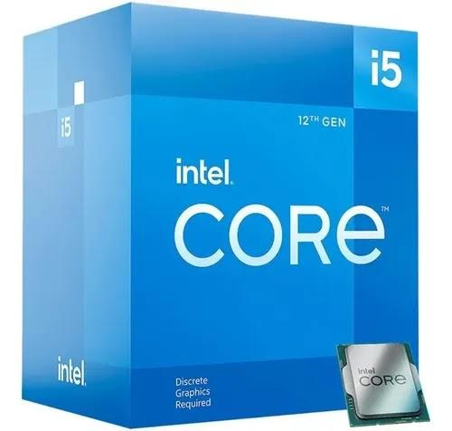 | La decisión aquí no es de gama sino de compatibilidad: el Corsair Vengeance (Nº3) es un kit DDR5 de 48GB, una tecnología de memoria físicamente distinta y más nueva, que solo funciona en placas base con socket DDR5; si el resto del sistema (procesador y placa madre) se compra en DDR4 —que es lo más probable dado el presupuesto del proyecto—, el Corsair simplemente no se puede instalar, sin importar que sea la opción "más barata" en la cotización. El Crucial Standard (Nº2) sí es DDR4 y compatible, pero es una memoria de línea básica sin mayor respaldo de garantía (solo 30 días de reembolso). El Kingston Fury Beast, en cambio, es DDR4 —compatible con el resto del hardware—, de una marca líder en el mercado, y con garantía de por vida, lo que la vuelve la opción más segura a largo plazo para un sistema que va a operar todos los días en el negocio. | 3 años Intel (si es presentación Box). | - Buen rendimiento general para tareas de oficina: sus 6 núcleos manejan sin problema el software de ventas, facturación electrónica y hojas de cálculo simultáneamente. - Suficientes núcleos para varias tareas a la vez: el negocio puede tener el sistema de ventas, el navegador y un reporte de Excel abiertos al mismo tiempo sin que el equipo se vuelva lento. - Consumo de energía moderado (65W): no representa un gasto eléctrico alto para el negocio en comparación con procesadores de mayor consumo. | - No trae gráficos integrados: obliga a comprar una tarjeta de video por separado (costo adicional no contemplado en el presupuesto original), solo para poder conectar el monitor. - No cumple el requisito específico del proyecto: la hoja de cotización pide explícitamente un procesador "con gráficos integrados", y este modelo no lo tiene, por lo que técnicamente no debería considerarse viable para este ítem. - Es el más caro de los tres pese a ser el de menor rendimiento: cuesta más que el i5-14400 (que es más rápido y sí trae gráficos), lo cual lo hace la peor relación precio-beneficio de las tres opciones. - Menos núcleos que las otras dos opciones (6 vs 10): si el negocio crece y necesita correr más procesos a la vez en el futuro, este procesador se quedaría corto antes que los otros dos.
Nº2 | MERCADO LIBRE | Ver Cotización | Procesador Intel Core i5-13400 para PC de escritorio, 10 núcleos, 16 hilos, frecuencia base de 2.50GHz, frecuencia turbo de hasta 4.60GHz, socket LGA1700 y caché de 20MB. | $ 1,050,000.00 | $ 112,098.10 | $297.97 | CONTADO | Es el más completo técnicamente de los tres, y sí cumple el requisito de gráficos integrados. Sin embargo, es también el más caro; conviene evaluar si esa diferencia de rendimiento frente al i5-14400 realmente se necesita. | - 10 núcleos y 16 hilos: bastantes más "trabajadores" que el 12400F, maneja más tareas a la vez. - Hasta 4.60GHz en modo turbo: rapidez de respuesta muy buena. - Caché de 20MB: memoria rápida interna más grande. Sí trae gráficos integrados (Intel UHD 730): no necesita tarjeta de video aparte. | 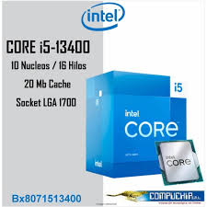 |  | 3 años Intel si es Box (confirmar con el vendedor) | - Gráficos integrados incluidos: cumple el requisito del proyecto sin necesidad de comprar tarjeta de video adicional, ahorrando ese costo extra. - Más núcleos e hilos (10/16) que el i5-12400F: da mucho más margen para que el sistema corra fluido incluso si en el futuro se agregan más módulos o usuarios al software administrativo. -Buena memoria caché (20MB): ayuda a que consultas repetitivas de la base de datos del negocio (ej. buscar un producto en inventario) respondan más rápido. - Frecuencia turbo alta (4.60GHz): buena capacidad de respuesta en momentos de mayor carga, como el cierre de caja o generación de reportes de fin de mes. | - Es el procesador más caro de los tres ($1.050.000): cuesta $300.000 más que el i5-14400 (Nº3), que ofrece prestaciones prácticamente idénticas. - Su rendimiento extra frente al i5-14400 puede no notarse en el uso diario: ambos tienen los mismos núcleos, hilos y caché; la diferencia de precio no se traduce en un beneficio claro para tareas administrativas. - Es una generación anterior (13ª) al i5-14400: al ser más antiguo, en el futuro podría quedar descontinuado o con menos soporte de actualizaciones antes que el 14400.
Nº 3 | MERCADO LIBRE | Ver Cotización | Procesador Intel Core i5-14400 para PC de escritorio, 10 núcleos, 16 hilos, frecuencia turbo de hasta 4.70GHz, socket LGA1700 y caché de 20MB. | $ 750,000.00 | $ 169,480.00 | $235.76 | CONTADO | Es la opción más equilibrada: mismo número de núcleos y caché que el i5-13400 (que cuesta $300.000 más), con velocidad incluso un poco mayor, y también cumple el requisito de gráficos integrados. | - 10 núcleos y 16 hilos: igual capacidad que el i5-13400. - Hasta 4.70GHz en modo turbo: la velocidad más alta de los tres. - Caché de 20MB: memoria rápida interna igual de buena que el i5-13400. - Sí trae gráficos integrados (Intel UHD 730): no necesita tarjeta de video aparte. Generación más reciente (14ª generación). | 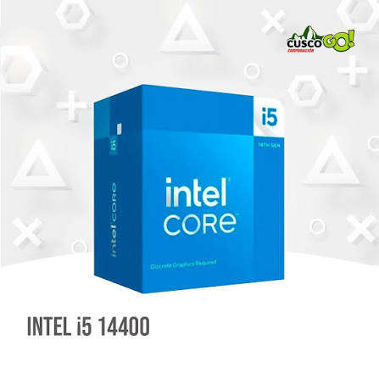 |  | 3 años Intel (Box). | - Mejor precio de los tres ($750.000): es $164.000 más barato que el i5-12400F (que además no cumple el requisito) y $300.000 más barato que el i5-13400, sin perder rendimiento. - Gráficos integrados incluidos: cumple el requisito del proyecto sin costo adicional de tarjeta de video, igual que el i5-13400. Buen número de núcleos e hilos (10/16) para gestión administrativa: puede manejar sin problema el sistema de ventas, reportes y varias ventanas abiertas a la vez, con espacio para crecer. - Generación más reciente (14ª): al ser el modelo más nuevo, previsiblemente tendrá soporte y disponibilidad de repuestos por más tiempo que el 12400F o el 13400. - La velocidad turbo más alta de las tres opciones (4.70GHz): responde ligeramente más rápido en tareas puntuales que requieren un pico de rendimiento, como generar un reporte pesado. | - Al ser más nuevo, puede tener menos disponibilidad en algunas tiendas: en época de alta demanda podría haber que esperar reposición de stock frente a modelos más antiguos. - Sin desventajas relevantes frente a las otras dos para este proyecto: no se identifica ninguna limitación técnica real comparada con el i5-13400 o el i5-12400F para el uso que el negocio necesita.

Memoria RAM
CUADRO DE COTIZACIONES

Memoria RAM 16 GB

Presupuestos (a) | Empresa | Link | servicio | Importe Unitario (moneda nacional) | Importe Total IVA incluido (moneda nacional) | Importe Total (moneda extranjera) | Forma de Pago (Contado o Cheque) | Observaciones | Características | Imagen | Sugerencia | Garantía | Ventajas | Desventajas
Nº 1 | Amazon | Ver Cotización | Kingston Fury Beast 16GB 3200MHz DDR4 CL16 Memoria de escritorio de un solo módulo KF432C16BB1/16 | $ 579,619.00 | $ 135,419.00 | $183.34 | CONTADO | Es la opción más segura y compatible: al ser DDR4, funciona con la mayoría de procesadores y placas de gama media (como los cotizados en la hoja de Procesador). Kingston respalda el producto con garantía de por vida. | - 16GB de capacidad: el "espacio de trabajo temporal" del computador; entre más GB, más programas abiertos a la vez sin ponerse lento. - DDR4: la generación de memoria más usada hoy; debe coincidir con la placa base y el procesador (no sirve en placas DDR5 ni DDR3). - Velocidad 3200MHz: qué tan rápido se mueve la información entre memoria y procesador. | 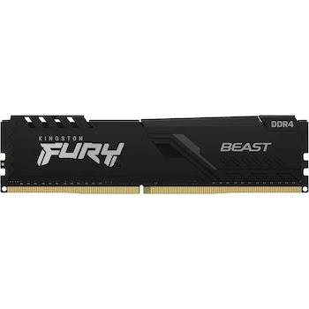 | Comparar precio, calidad y disponibilidad | De por vida (Kingston). | - Garantía de por vida: si la memoria falla en cualquier momento, incluso años después de la compra, Kingston la reemplaza sin costo — esto reduce a cero el riesgo de gasto imprevisto por esta pieza. - Compatible con el resto de equipos del proyecto: al ser DDR4, encaja directamente con los procesadores Intel i5 cotizados (12400F, 13400, 14400), sin necesidad de comprar una placa base especial. - Marca reconocida y confiable: Kingston es uno de los fabricantes de memoria más usados a nivel mundial, con buena disponibilidad de repuestos y soporte. - Buena velocidad para tareas de oficina (3200MHz): más que suficiente para correr el sistema de ventas, facturación y varias ventanas de trabajo sin lentitud. | - Es la más costosa de las tres: cuesta $209.619 más que la Crucial (Nº2), aunque esa diferencia se justifica en parte por la garantía de por vida. - Viene en un solo módulo (no en par): trabajar con dos módulos más pequeños (por ejemplo 2x8GB) suele rendir un poco mejor que un solo módulo de 16GB, aunque la diferencia no es crítica para uso administrativo.
Nº2 | Amazon | Ver Cotización | Memoria RAM Crucial Standard 16GB DDR4 3200MHz para PC de escritorio, módulo DIMM, capacidad de 16GB y velocidad de 3200MHz. | $ 370,000.00 | $ 112,098.10 | $123.61 | CONTADO | Es una memoria de línea básica, sin funciones extra, pero cumple su función. Su punto débil es la garantía: solo ofrece devolución de dinero en los primeros 30 días, sin garantía extendida como Kingston o Corsair. | 16GB de capacidad: igual espacio de trabajo que la Kingston. DDR4 compatible con el resto de equipos del proyecto: Velocidad 3200MHz, igual de rápida que la Kingston. | 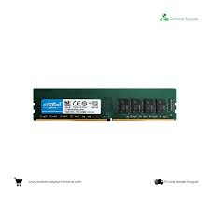 |  | reembolso íntegro en un plazo de 30 días después de la compra. | - Precio más bajo entre las opciones DDR4 compatibles: $209.619 más barata que la Kingston, liberando presupuesto para otros ítems del proyecto. - Marca reconocida (Crucial es de Micron): Micron es uno de los tres fabricantes de chips de memoria más grandes del mundo, así que aunque la marca comercial sea "básica", el chip interno es de calidad probada. - Compatible con el resto del hardware del proyecto: al ser DDR4 estándar, funciona igual de bien que la Kingston con los procesadores cotizados. | - Garantía muy corta (30 días de reembolso, no de por vida): pasado el primer mes, si la memoria falla, el negocio tendría que asumir el costo de reemplazo, a diferencia de Kingston o Corsair que cubren la falla en cualquier momento. - Un solo módulo (single channel): igual que la Kingston, rinde levemente menos que un par de módulos trabajando juntos, aunque no es un problema grave para uso de oficina. - Se debe verificar compatibilidad exacta con la placa base: al ser una marca más genérica, conviene confirmar con el proveedor que el módulo específico es compatible con la placa que finalmente se compre.
Nº 3 | Impotech CO | Ver Cotización | Corsair Vengeance RGB DDR5 48GB (2x24GB) 6000MHz | $ 349,990.00 | $ 169,480.00 | $133.20 | CONTADO | Es la de mayor rendimiento en papel, pero no es compatible con los procesadores y placas DDR4 que se están cotizando en el resto del proyecto. Comprarla obligaría a cambiar también la placa base, un gasto no contemplado. Además, su precio ($349.990) es el más bajo de las tres pese a ser la de mayor capacidad y tecnología más nueva — se recomienda confirmarlo con el proveedor. | - 48GB en total (2 módulos de 24GB): mucho más espacio de trabajo, útil solo si se corren muchos programas pesados a la vez. - DDR5: la generación de memoria más nueva y rápida, pero necesita una placa base especial también DDR5 (no sirve en placas DDR4). - Velocidad 6000MHz: casi el doble de rápida que las opciones DDR4. - Iluminación RGB: luces decorativas, no afecta el rendimiento. |  |  | De por vida (Corsair). | - Mayor capacidad y velocidad de las tres opciones: con 48GB a 6000MHz, este kit rendiría muy por encima de lo que un negocio de este tipo necesita, útil solo en un escenario de crecimiento muy grande a futuro. - Garantía de por vida: igual que la Kingston, Corsair reemplaza el producto sin costo si falla, en cualquier momento. - Ideal para tareas exigentes si el sistema creciera mucho a futuro: si algún día el negocio necesitara correr varias bases de datos pesadas o servidores propios, esta memoria tendría el rendimiento necesario. | - No compatible con las placas y procesadores DDR4 del resto del proyecto: este es el problema más grave — sencillamente no se puede instalar en el hardware que se está cotizando en las otras hojas, así que comprarla sería un gasto perdido tal como está planteado el proyecto hoy. - Requeriría cambiar toda la plataforma a DDR5: para aprovecharla habría que comprar también una placa base y procesador compatibles con DDR5, lo cual eleva el presupuesto total muy por encima de lo planeado. - Precio inusualmente bajo para su capacidad: un kit DDR5 de 48GB a 6000MHz normalmente cuesta bastante más que $349.990; conviene confirmar este valor con el proveedor antes de tomarlo como referencia. - La iluminación RGB no aporta nada funcional a un sistema administrativo: es un costo de diseño pensado para gaming, no para un negocio.

Disco Duro
CUADRO DE COTIZACIONES

Disco Sólido SSD M.2 (500 GB / 1 TB)

Presupuestos (a) | Empresa (Nombre fiscal de la empresa) | Nº de CUIT, Dirección, Teléfono (Datos de la empresa) | Descripción del bien/ servicio (b) Características de los bienes/ servicios | Importe Unitario (moneda nacional) | Importe Total IVA incluido (moneda nacional) | Importe Total (moneda extranjera) | Forma de Pago (Contado o Cheque) | Observaciones (se debe incluir toda aquella característica que no ha sido posible incluir anteriormente) | Características | Imagen | Sugerencia | Garantía | Ventajas | Desventajas
Nº 1 | Mercado Libre | Ver cotización | Disco duro interno Seagate Barracuda 2 TB, SATA III, 3,5", 7200 RPM, 256 MB caché | $477,000.00 | $ 567,630.00 | $267.85 | CONTADO | Disco duro de 2 TB pensado para almacenar documentos, archivos, programas y datos del sistema. Su velocidad de 7200 RPM permite acceder a la información con un buen rendimiento para las actividades administrativas de All Campo. Utiliza conexión SATA III, por lo que es compatible con equipos que cuenten con este tipo de conexión. | • Tiene 2 TB de espacio, suficiente para guardar documentos, archivos, programas y datos del sistema. • Funciona a 7200 RPM, lo que permite acceder a los archivos con una buena velocidad para un disco duro mecánico. • Cuenta con 256 MB de memoria caché, que ayuda a mejorar el manejo de los datos que se utilizan con frecuencia. • Utiliza una conexión SATA III, que permite conectarlo a computadores compatibles con este tipo de conexión. • Está diseñado para almacenamiento general, por lo que se adapta a las actividades administrativas de All Campo. | 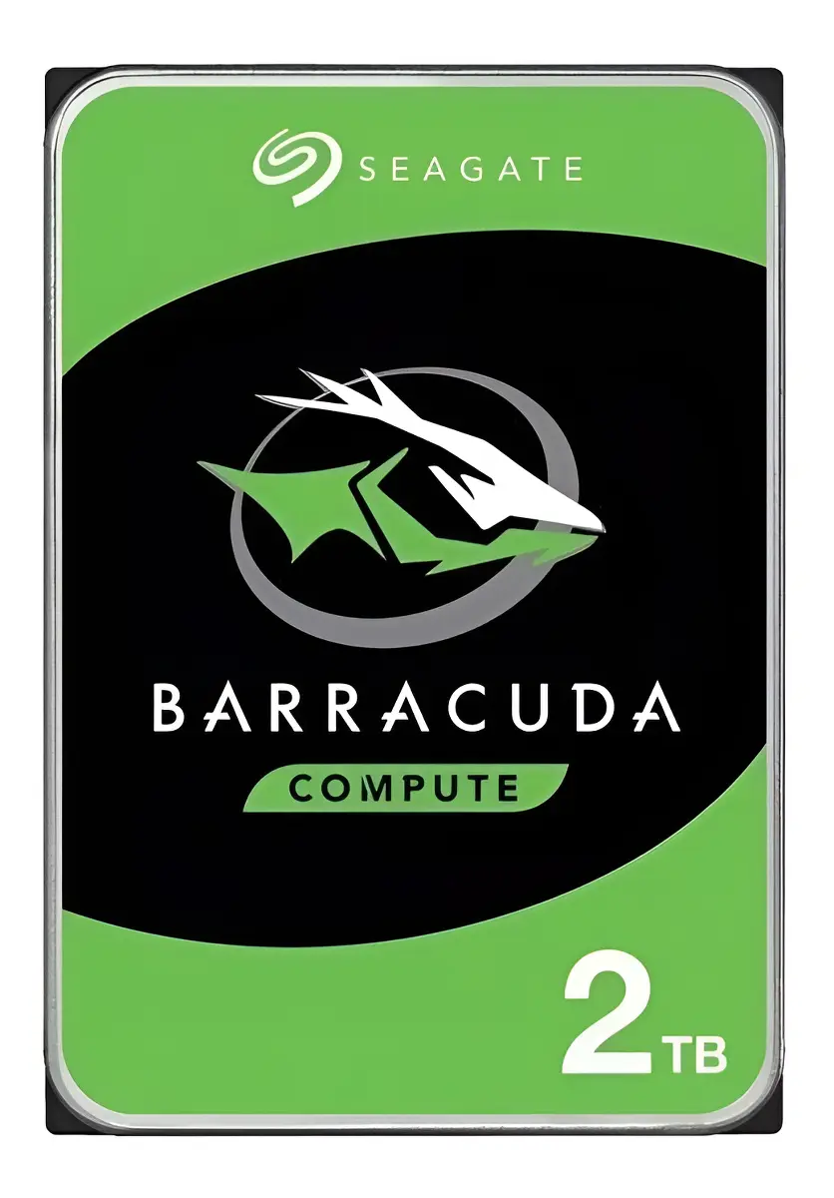 | Se recomienda adquirir el disco duro Seagate BarraCuda 2 TB (opción N.º 1), ya que es la alternativa que ofrece la mejor relación entre precio, capacidad y rendimiento para las necesidades de All Campo. Su precio final para el cliente es de $567.630 con IVA incluido, siendo la opción más económica de las tres. Además, sus 2 TB de capacidad, velocidad de 7200 RPM y 256 MB de caché permiten almacenar documentos, archivos, programas y datos del sistema con un rendimiento adecuado para las actividades administrativas del proyecto. La opción N.º 2, Western Digital Purple 2 TB, tiene un precio final de $618.800 con IVA incluido y ofrece 3 años de garantía. Sin embargo, está diseñada principalmente para sistemas de videovigilancia y funcionamiento continuo, características que no son necesarias para las actividades administrativas de All Campo. La opción N.º 3, Western Digital Purple 2 TB, tiene un precio final de $702.100 con IVA incluido, siendo la alternativa más costosa. Aunque también ofrece 3 años de garantía y está diseñada para funcionar continuamente, su enfoque en videovigilancia hace que sus características adicionales no sean necesarias para el proyecto. Por lo anterior, la opción N.º 1 es la más conveniente, porque cumple con las necesidades de almacenamiento de All Campo, ofrece un buen rendimiento y permite reducir el costo de adquisición sin pagar por características que actualmente no son necesarias. | 2 años de garantía limitada del fabricante. | • 2 TB de almacenamiento, suficiente para guardar una gran cantidad de documentos y archivos. • 7200 RPM, permite un buen rendimiento para un disco duro mecánico. • 256 MB de caché, ayuda a trabajar con los datos de manera más eficiente. • Es la opción de menor precio, por lo que permite ahorrar dinero. • Está pensado para almacenamiento general, que es lo que necesita el proyecto. | • Al ser un disco mecánico, es más lento que un SSD. • Puede producir algo de ruido mientras está funcionando. • Tiene partes móviles, por lo que puede sufrir desgaste con el uso prolongado. • Puede generar más ruido durante su funcionamiento. • Al tener partes mecánicas, puede ser más susceptible al desgaste físico que un SSD.
Nº2 | Mercado Libre | Ver cotización | Disco duro interno Western Digital Purple 2 TB, SATA, 3,5" | $520,000.00 | $ 618,800.00 | $292.00 | CONTADO | Disco duro de 2 TB diseñado para funcionar durante largos períodos de tiempo. Está especialmente desarrollado para sistemas de videovigilancia, donde se necesita guardar información de manera continua. Puede utilizarse para almacenar datos, pero sus características están más enfocadas en vigilancia que en las actividades administrativas de All Campo. | • Tiene 2 TB de espacio, permitiendo guardar documentos, archivos y diferentes tipos de información. • Está diseñado para funcionar durante largos períodos, por lo que puede trabajar de manera continua. • Está especialmente desarrollado para sistemas de videovigilancia, donde se necesita almacenar información constantemente. • Utiliza una conexión SATA, permitiendo conectarlo a equipos compatibles. • Cuenta con 3 años de garantía, brindando un mayor tiempo de respaldo al comprador. | 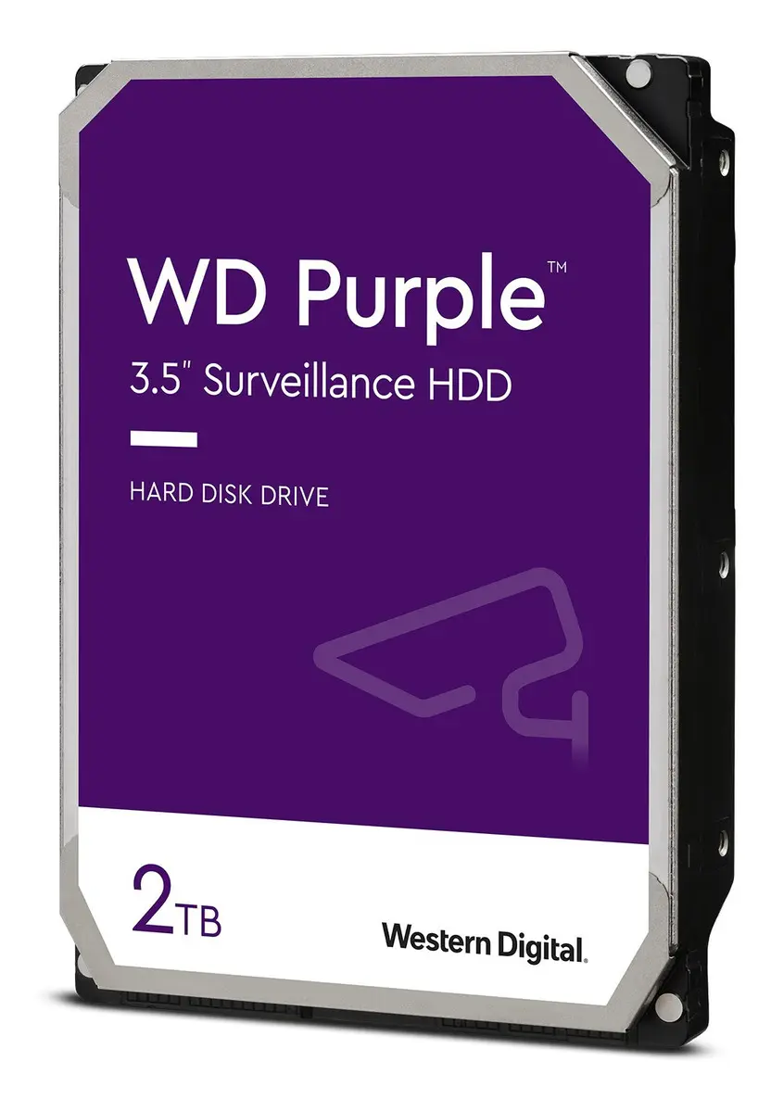 |  | 3 años de garantía limitada | • 2 TB de capacidad, permite almacenar una cantidad considerable de información. • Está diseñado para trabajar durante largos períodos. • Puede mantener un funcionamiento estable cuando se utiliza continuamente. • Tiene 3 años de garantía, ofreciendo mayor tiempo de respaldo que la opción N.º 1. • Es una opción resistente para trabajos que necesitan funcionamiento continuo. | • Está diseñado principalmente para videovigilancia, algo que no necesita actualmente All Campo. • Su velocidad es menor que la del Seagate de la opción N.º 1. • Cuesta más que la opción N.º 1. • Sus características adicionales no son necesarias para el uso administrativo del proyecto.
Nº 3 | All Suministros de Oficina | Ver cotización | Disco Duro HDD Western Digital WD Purple 2TB | $590,000.00 | $ 702,100.00 | $331.31 | CONTADO | Disco duro de 2 TB que permite almacenar documentos, archivos y otros datos del negocio. Está diseñado principalmente para sistemas de videovigilancia y para trabajar de forma continua. Cuenta con conexión SATA III y puede utilizarse en equipos compatibles con esta conexión. Para las actividades administrativas de All Campo ofrece suficiente capacidad, aunque sus características están orientadas principalmente a otro tipo de uso. | • Tiene 2 TB de capacidad, ofreciendo espacio suficiente para almacenar archivos y documentos del negocio. • Está diseñado para trabajar de manera continua, por lo que puede permanecer funcionando durante largos períodos. • Está orientado principalmente a sistemas de videovigilancia, especialmente para guardar grabaciones de forma constante. • Cuenta con conexión SATA III, que permite utilizarlo en computadores compatibles con este tipo de conexión. • Incluye 3 años de garantía, proporcionando respaldo durante un período prolongado. | 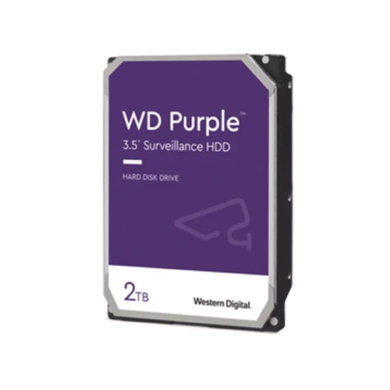 |  | 3 años de garantía limitada | • 2 TB de almacenamiento, permite guardar muchos archivos y documentos. • Está diseñado para funcionar continuamente. • Cuenta con conexión SATA III, compatible con equipos que utilicen esta conexión. • Tiene 3 años de garantía. • Es adecuado cuando se necesita un disco para trabajos que requieren funcionamiento continuo. | • Es la opción más costosa, con un precio de $702.100 con IVA. • Está orientado principalmente a sistemas de videovigilancia. • Sus características adicionales no son necesarias para las tareas administrativas de All Campo. • El precio más alto no representa un beneficio suficiente para las necesidades actuales del proyecto.

Tarjeta Madre
CUADRO DE COTIZACIONES

Tarjeta Madre

Presupuestos (a) | Empresa (Nombre fiscal de la empresa) | Nº de CUIT, Dirección, Teléfono (Datos de la empresa) | Descripción del bien/ servicio (b) Características de los bienes/ servicios | Importe Unitario (moneda nacional) | Importe Total IVA incluido (moneda nacional) | Importe Total (moneda extranjera) | Forma de Pago (Contado o Cheque) | Observaciones (se debe incluir toda aquella característica que no ha sido posible incluir anteriormente) | Características | Imagen | Sugerencia | Garantía | Ventajas | Desventajas
Nº 1 | MERCADO LIBRE | Ver Cotización | Tarjeta madre Gigabyte B550M DS3H AC R2, compatible con procesadores AMD Ryzen y memoria DDR4 | $ 450,000.00 | $ 535,500.00 | $252.69 | CONTADO | Tarjeta madre nueva diseñada para equipos de escritorio con procesadores AMD Ryzen compatibles. Permite integrar componentes como memoria RAM, almacenamiento y dispositivos periféricos, además de ofrecer conectividad inalámbrica mediante Wi-Fi y Bluetooth. Su formato compacto facilita su instalación en gabinetes compatibles y permite construir un computador destinado a tareas administrativas y al funcionamiento del sistema de ventas de All Campo. | • Compatible con procesadores AMD Ryzen mediante socket AM4. • Soporta memoria RAM DDR4 de hasta 128 GB. • Incluye conectividad Wi-Fi para acceder a Internet sin cable de red. • Incluye Bluetooth para conectar dispositivos inalámbricos compatibles. • Cuenta con puertos USB para periféricos como teclado, mouse e impresora. • Permite instalar unidades de almacenamiento compatibles con la tarjeta. • Formato Micro ATX, adecuado para diferentes tamaños de gabinete. • Permite realizar ampliaciones de memoria y otros componentes en el futuro. | 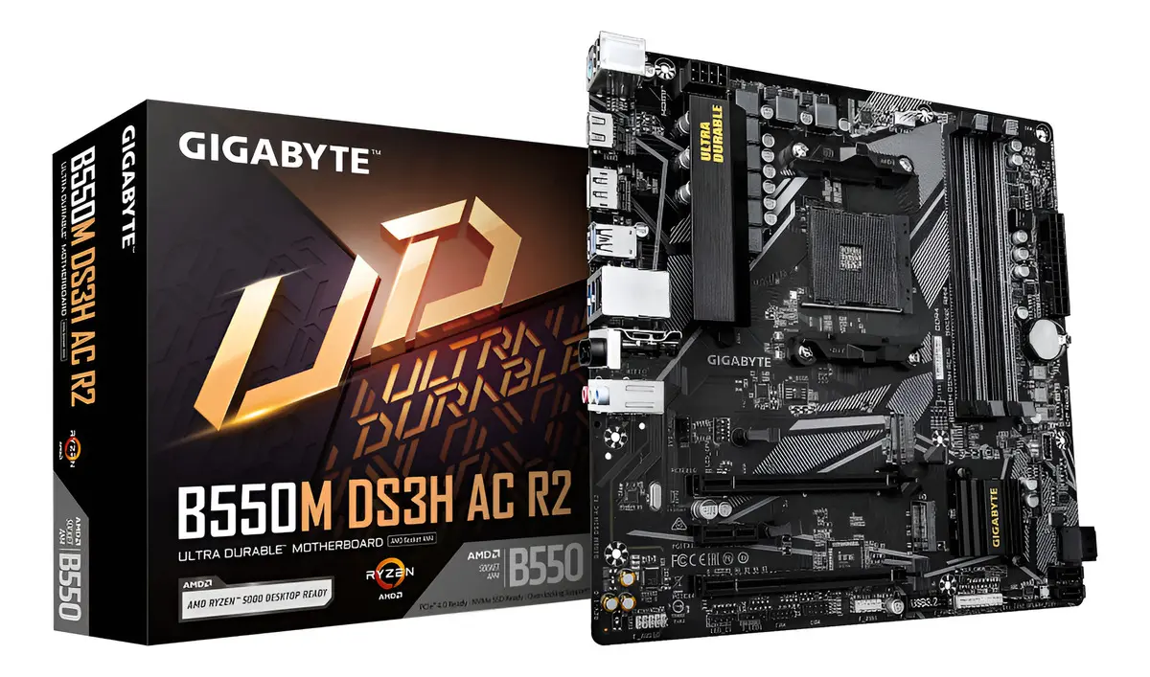 | Se recomienda adquirir la Gigabyte B550M DS3H AC R2 (N.º 1), porque es la opción que ofrece el mejor equilibrio entre precio, características, conectividad y posibilidades de ampliación para el computador administrativo de All Campo. Aunque la ASRock A520M-PRO4 (N.º 3) tiene el precio más bajo, su capacidad de memoria es menor y no cuenta con Wi-Fi integrado, lo que limita algunas posibilidades de expansión y conectividad. Por otro lado, la MSI B550M PRO-VDH WIFI (N.º 2) tiene características similares y un precio ligeramente inferior, pero la Gigabyte ofrece un conjunto completo de prestaciones, incluyendo Wi-Fi, Bluetooth, soporte para hasta 128 GB de RAM DDR4 y varias conexiones para los dispositivos que utilizará el negocio. Además, su formato compacto facilita su instalación en diferentes gabinetes y permite construir un equipo que pueda mantenerse útil durante más tiempo mediante futuras ampliaciones. Por estas razones, aunque no es la alternativa más económica, la Gigabyte N.º 1 resulta la compra más conveniente para el proyecto, ya que proporciona las características necesarias para el funcionamiento del sistema de ventas y deja margen para futuras mejoras sin pagar por prestaciones innecesarias. | 12 meses de garantía de fábrica. | • Buen equilibrio entre características y precio. • Permite ampliar la memoria RAM hasta 128 GB. • Incluye Wi-Fi y Bluetooth integrados. • Cuenta con diferentes conexiones para los dispositivos del negocio. • Permite realizar futuras ampliaciones del equipo. • Es adecuada para un computador destinado a tareas administrativas. | • Su compatibilidad depende de utilizar procesadores compatibles con socket AM4. • Su formato Micro ATX ofrece menos espacio físico que una tarjeta de mayor tamaño. • Algunas de sus posibilidades de ampliación podrían no ser necesarias para un equipo administrativo básico.
Nº2 | MERCADO LIBRE | Ver Cotización | Tarjeta madre MSI B550M PRO-VDH WIFI, compatible con procesadores AMD Ryzen y memoria DDR4 | $ 445,230.00 | $ 529,823.70 | $250.01 | CONTADO | Tarjeta madre nueva orientada a computadores de escritorio con procesadores AMD Ryzen compatibles. Está diseñada para integrar memoria, almacenamiento y diferentes dispositivos periféricos, además de ofrecer conectividad Wi-Fi. Es una alternativa apropiada para un equipo de oficina que requiera un buen nivel de conectividad y la posibilidad de ampliar sus componentes posteriormente. | • Soporta hasta 128 GB de memoria RAM DDR4. • Incluye Wi-Fi integrado para conexión inalámbrica a Internet. • Permite instalar unidades de almacenamiento rápidas compatibles. • Cuenta con puertos USB para conectar diferentes periféricos. • Permite conectar dispositivos de visualización y otros componentes. • Formato Micro ATX para facilitar su instalación en diferentes gabinetes. • Permite ampliar algunos componentes del computador en el futuro. | 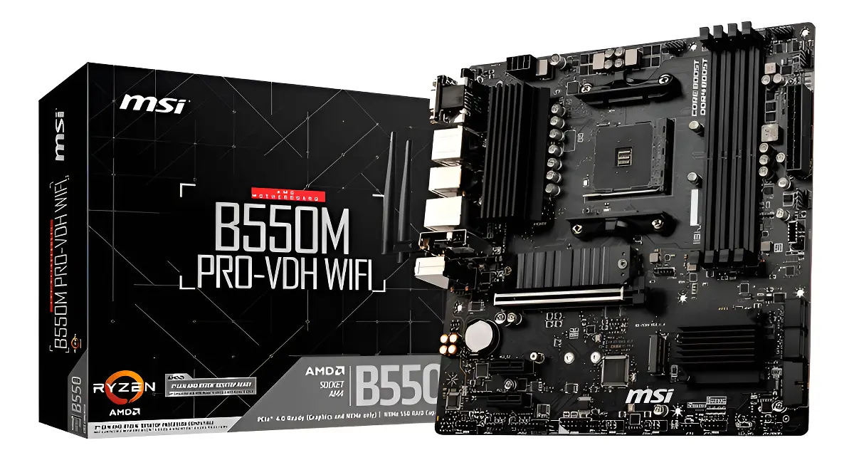 |  | 13 meses de garantía de fábrica. | • Es la opción de menor precio entre las dos tarjetas B550. • Soporta hasta 128 GB de RAM DDR4. • Incluye Wi-Fi integrado. • Permite utilizar almacenamiento rápido compatible. • Ofrece posibilidades de ampliación para el futuro. • Adecuada para tareas administrativas. | • La diferencia de precio frente a la Gigabyte es muy pequeña. • Requiere procesadores compatibles con socket AM4. • Algunas de sus prestaciones pueden superar las necesidades de un computador administrativo básico.
Nº 3 | TigerTech | Ver Cotización | Mother ASRock A520M-PRO4 DDR4 AM4 | $ 380,000.00 | $ 452,200.00 | $213.38 | CONTADO | Tarjeta madre nueva diseñada para computadores de escritorio con procesadores AMD compatibles. Permite instalar memoria DDR4, unidades de almacenamiento y diferentes dispositivos periféricos. Su precio más bajo la convierte en una alternativa económica para construir un equipo de oficina, aunque ofrece menos posibilidades de ampliación y conectividad que las opciones B550. | • Soporta hasta 32 GB de memoria RAM. • Cuenta con puertos USB para conectar periféricos. • Permite conectar diferentes unidades de almacenamiento compatibles. • Incluye conexión de red mediante cable Ethernet. • Formato Micro ATX, adecuado para gabinetes compatibles. • Permite realizar ampliaciones básicas del equipo. | 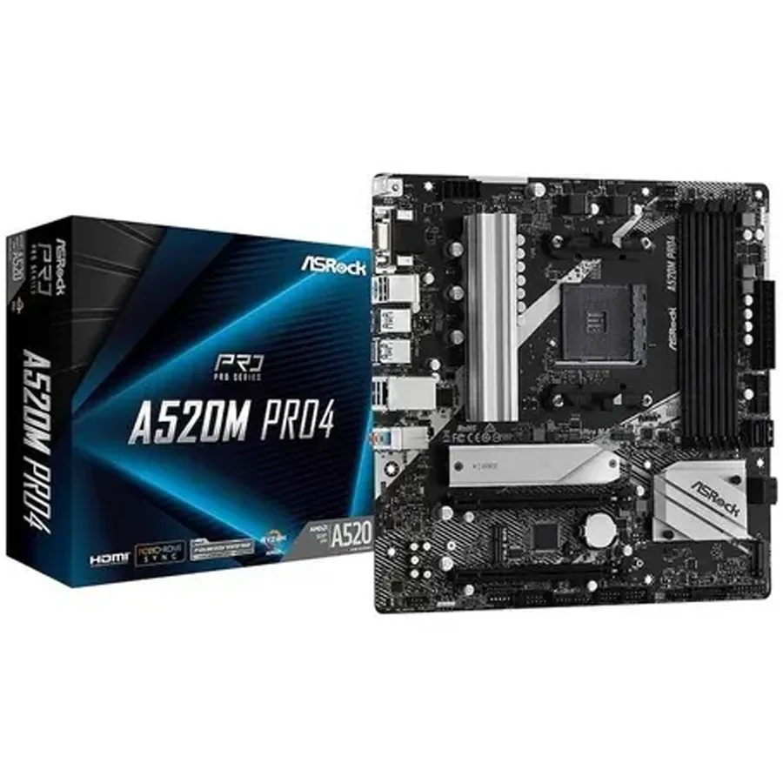 |  | 6 meses de garantía directa con TigerTech. | • Es la opción de menor precio. • Compatible con procesadores AMD AM4. • Utiliza memoria DDR4. • Cuenta con varias conexiones USB. • Permite conectar diferentes unidades de almacenamiento. • Puede cumplir con las necesidades básicas de un equipo de oficina. | • No incluye Wi-Fi integrado. • Soporta hasta 32 GB de RAM, menos que las opciones B550. • Ofrece menores posibilidades de ampliación. • Tiene una garantía más corta de solo 6 meses. • Puede requerir conexión de red por cable para acceder a Internet.

Disipador
CUADRO DE COTIZACIONES

Disipador

Presupuestos (a) | Empresa (Nombre fiscal de la empresa) | Nº de CUIT, Dirección, Teléfono (Datos de la empresa) | Descripción del bien/ servicio (b) Características de los bienes/ servicios | Importe Unitario (moneda nacional) | Importe Total IVA incluido (moneda nacional) | Importe Total (moneda extranjera) | Forma de Pago (Contado o Cheque) | Observaciones (se debe incluir toda aquella característica que no ha sido posible incluir anteriormente) | Características | Imagen | Sugerencia | Garantía | Ventajas | Desventajas
Nº 1 | MERCADO LIBRE | Ver cotización | AMD Wraith Stealth, disipador para procesadores AMD Ryzen AM4 | $ 49,800.00 | $ 59,262.00 | $27.96 | CONTADO | Disipador compacto diseñado para mantener controlada la temperatura de procesadores AMD compatibles con el socket AM4. Cuenta con un ventilador integrado y pasta térmica, lo que facilita su instalación y permite una refrigeración adecuada para equipos destinados a tareas de uso cotidiano y administrativo. Por su tamaño y características, es una opción sencilla para procesadores que no requieren una refrigeración de alto rendimiento. | • Compatible con procesadores AMD con socket AM4. • Incluye ventilador integrado para disipar el calor del procesador. • Incluye pasta térmica para facilitar la instalación. • Diseño compacto que ocupa poco espacio dentro del gabinete. • Utiliza conexión de 4 pines para controlar la velocidad del ventilador. • Adecuado para procesadores de consumo moderado. • Diseñado para equipos destinados a tareas administrativas y de uso cotidiano. | 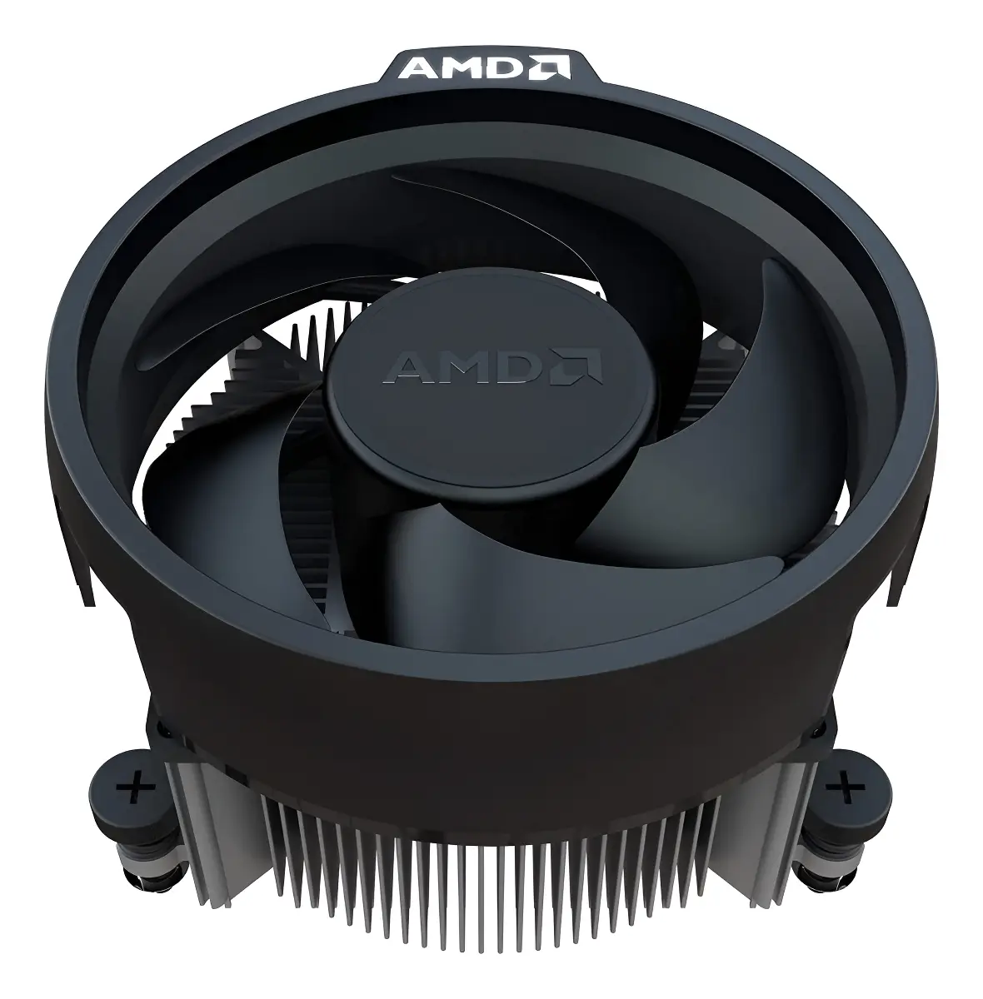 | Se recomienda adquirir el Cooler Master Hyper 212 Spectrum V3 ARGB (N.º 2), con un precio final de $129.533,88 IVA incluido, porque ofrece el mejor equilibrio entre precio, capacidad de refrigeración, compatibilidad y características para el equipo de All Campo. El AMD Wraith Stealth (N.º 1) tiene un menor costo de $59.262 IVA incluido, pero su capacidad de refrigeración es más limitada y está diseñado principalmente para procesadores AMD AM4. Por otro lado, el Thermalright Assassin King 120 SE (N.º 3) tiene una mayor capacidad de refrigeración, pero su precio de $153.510 IVA incluido es el más alto y sus características son superiores a las necesarias para un computador destinado principalmente a tareas administrativas y al sistema de ventas. Por estas razones, el Cooler Master representa la opción más equilibrada, ofreciendo una refrigeración adecuada sin asumir el costo adicional de la alternativa más avanzada. | 1 año de garantía de fábrica. | • Es el más económico. • Es compacto y fácil de instalar. • Incluye pasta térmica. • Es suficiente para un computador de oficina. • Es compatible con AM4. | • Tiene menor capacidad de refrigeración que las otras opciones. • No está pensado para procesadores que generen mucho calor. • No ofrece iluminación ni características adicionales.
Nº2 | MERCADO LIBRE | Ver cotización | Cooler Master Hyper 212 Spectrum V3 ARGB, disipador para procesadores AMD e Intel | $ 108,852.00 | $ 129,533.88 | $61.12 | CONTADO | Disipador de torre diseñado para proporcionar una refrigeración superior a la del AMD Wraith Stealth. Cuenta con un ventilador de 120 mm y cuatro tubos de calor que ayudan a transferir el calor del procesador hacia el disipador. Es compatible con procesadores AMD e Intel y ofrece una alternativa equilibrada para un equipo que tendrá un uso frecuente. | • Compatible con procesadores AMD AM4 y AM5. • Compatible con diferentes procesadores Intel. • Ventilador de 120 mm para mejorar la disipación del calor. • Cuatro tubos de calor para transferir el calor del procesador. • Iluminación ARGB. • Permite ajustar la velocidad del ventilador según la temperatura. • Diseño de torre con mayor capacidad de refrigeración que un disipador básico. | 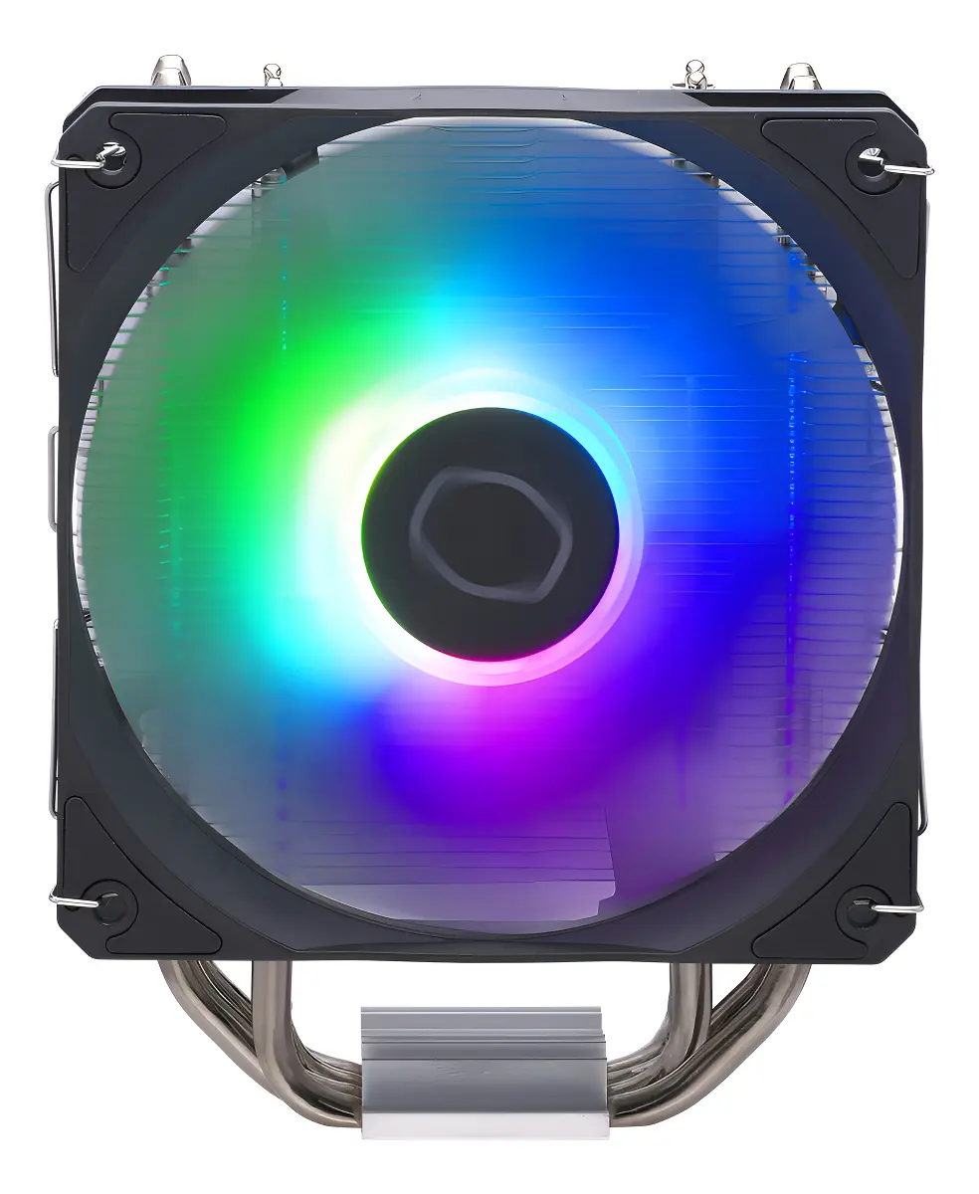 |  | 2 años de garantía del fabricante Cooler Master. | • Mayor capacidad para controlar la temperatura. • Compatible con varios tipos de procesadores. • Ventilador grande y eficiente. • Tiene iluminación ARGB. • Puede funcionar de manera relativamente silenciosa. | • Cuesta más del doble que el Wraith Stealth. • Ocupa más espacio dentro del gabinete. • Su capacidad es superior a lo que necesita un equipo administrativo. • La iluminación no aporta una mejora al funcionamiento del sistema.
Nº 3 | MERCADO LIBRE | Ver cotización | Refrigeración CPU Thermalright Assassin King 120 SE Torre ARGB, compatible con AMD AM4/AM5 e Intel | $ 129,000.00 | $ 153,510.00 | $72.44 | CONTADO | Disipador de torre diseñado para proporcionar una refrigeración eficiente del procesador durante periodos prolongados de uso. Incorpora un ventilador de 120 mm y cinco tubos de cobre que ayudan a transferir el calor, además de incluir pasta térmica y accesorios para su instalación. Su compatibilidad con procesadores AMD e Intel permite utilizarlo en diferentes configuraciones. | • Compatible con procesadores AMD AM4 y AM5. • Compatible con diferentes procesadores Intel. • Ventilador de 120 mm para favorecer la disipación del calor. • Cinco tubos de cobre para transferir el calor del procesador. • Incluye pasta térmica y accesorios de instalación. • Nivel de ruido máximo indicado de 25,6 dB. • Iluminación ARGB. • Ofrece una capacidad de refrigeración superior a la de un disipador básico. | 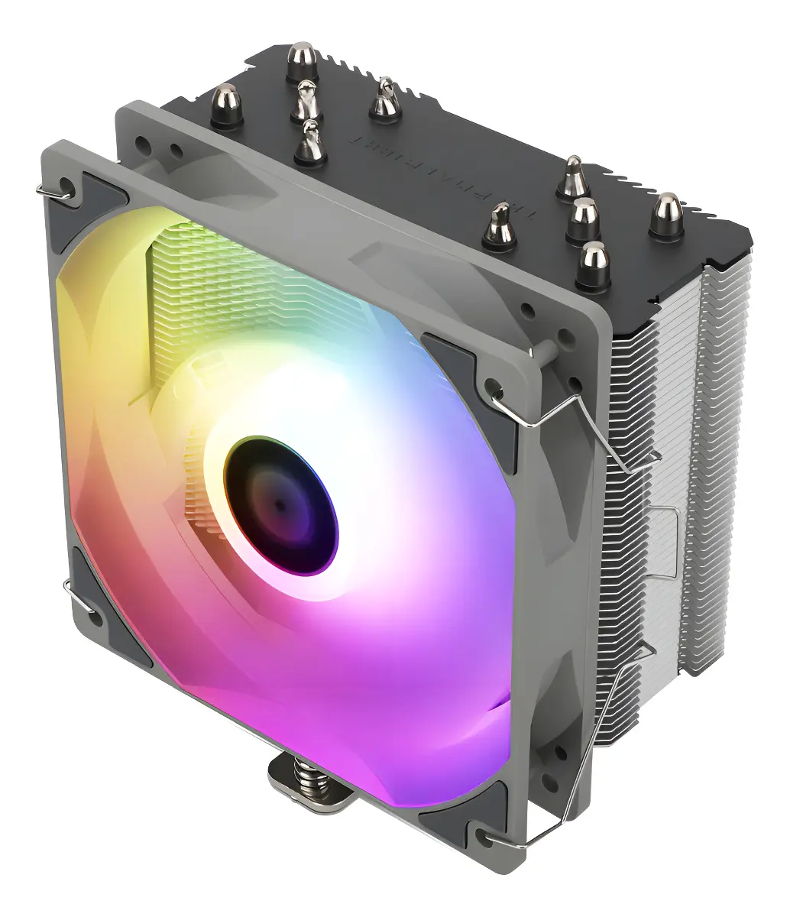 |  | La publicación indica devolución gratis durante 30 días, pero no especifica un período de garantía del producto en la información visible | • Buena capacidad para mantener el procesador refrigerado. • Cinco tubos de cobre ayudan a sacar el calor. • Ventilador grande de 120 mm. • Funcionamiento relativamente silencioso. • Compatible con diferentes procesadores. • Incluye pasta térmica y accesorios. | • Es más costoso que el AMD Wraith Stealth. • Su capacidad de refrigeración es mayor de la necesaria para un equipo administrativo básico. • Es más grande y ocupa más espacio dentro del gabinete. • La iluminación ARGB no aporta una mejora necesaria para el funcionamiento del sistema.

Fuente de Poder Certificada
CUADRO DE COTIZACIONES

Fuente de Poder Certificada

Presupuestos (a) | Empresa (Nombre fiscal de la empresa) | Nº de CUIT, Dirección, Teléfono (Datos de la empresa) | Descripción del bien/ servicio (b) Características de los bienes/ servicios | Importe Unitario (moneda nacional) | Importe Total IVA incluido (moneda nacional) | Importe Total (moneda extranjera) | Forma de Pago (Contado o Cheque) | Observaciones (se debe incluir toda aquella característica que no ha sido posible incluir anteriormente) | Características | Imagen | Sugerencia | Garantía | Ventajas | Desventajas
Nº 1 | Tecnotienda | Ver cotizacion | Fuente de Poder XPG Probe 600W 80Plus Bronce | $ 179,990.00 | $ 214,881.00 | $101.25 | CONTADO | Como detalles técnicos que suelen pasar desapercibidos, la certificación 80 Plus Bronce asegura que la fuente es capaz de mantener una eficiencia superior al 82% incluso cuando el equipo está trabajando a media capacidad, algo vital para que el calor no afecte la vida útil de los otros componentes. Por otro lado, es importante considerar que sus dimensiones físicas de 14.0 x 15.0 x 8.5 cm son estándar, pero debido a que no es modular, necesitarás contar con suficiente espacio libre cerca de la bahía de la fuente para ocultar los cables que no utilices, evitando así que interfieran con el flujo de aire interno. Finalmente, su capacidad de entrada de voltaje universal (100–240 Vac) la hace resistente a variaciones en la red eléctrica, lo que resulta una ventaja técnica muy útil en lugares donde la estabilidad de la corriente eléctrica no es perfecta. | La fuente de poder XPG Probe 600W 80 Plus Bronce es un componente de alimentación eléctrica de alta fiabilidad, diseñado para suministrar energía constante y segura a computadores de juego o estaciones de trabajo exigentes. Este dispositivo cuenta con una certificación oficial que garantiza una excelente eficiencia en el consumo de electricidad, lo que ayuda a reducir el calor residual generado dentro del equipo y permite un funcionamiento más estable bajo carga. Su diseño compacto cumple con el factor de forma ATX estándar y viene equipada con un ventilador inteligente de 120 milímetros que ajusta su velocidad automáticamente para mantener una temperatura óptima de manera silenciosa. Además, ofrece una amplia conectividad que incluye múltiples cables para componentes internos como placas madre, procesadores, tarjetas gráficas y discos duros, integrando diversas protecciones eléctricas contra sobrecargas, cortocircuitos y variaciones de voltaje para salvaguardar todos los componentes de tu sistema. | 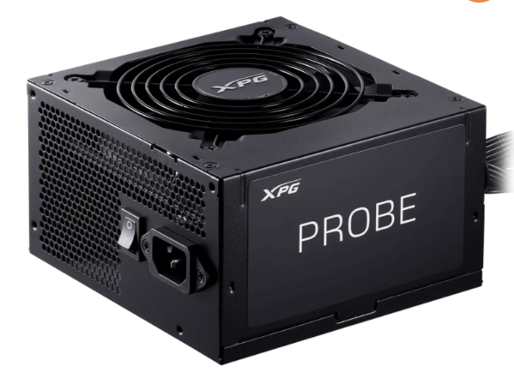 | Se recomienda comprar la N.º 3, la Fuente Cougar Atlas 650W ($326.900). Tiene más potencia que las otras dos (650W) y su garantía de 1 año está clara y confirmada. La N.º 1 ($179.990) es la más barata, pero su garantía no está clara: hay que confirmarla directamente con el vendedor antes de comprar. La N.º 2 ($370.000) es la peor opción de las tres: es la más cara, tiene menos potencia (500W) y la garantía más corta (solo 6 meses). En conclusión: si el presupuesto es muy ajustado, la N.º 1 puede servir, pero confirmando la garantía por escrito. Si se puede pagar un poco más, la N.º 3 es la más segura. | Sin garantia | Posee la certificación 80 Plus Bronce, lo que significa que aprovecha mejor la energía y gasta menos electricidad en comparación con fuentes genéricas. Incluye protecciones integradas contra cortocircuitos y sobretensiones, brindando mayor seguridad a las piezas de tu computadora. Cuenta con un ventilador de 120 mm que regula su velocidad automáticamente, ofreciendo un equilibrio entre enfriamiento y bajo ruido. Dispone de una buena variedad de conectores, incluyendo dos entradas para tarjetas gráficas (PCI-E) y cinco conectores SATA para varios discos duros. Su diseño eléctrico es estable y confiable, ideal para equipos que requieren un rendimiento constante. | Al ser una fuente de alimentación de 600W, su capacidad es limitada para computadoras de gama muy alta que utilicen tarjetas gráficas de consumo extremo. Sus cables no son modulares, lo que significa que todos los cables vienen fijos a la fuente y pueden ocupar espacio innecesario dentro del gabinete si no se organizan bien. Su potencia de 600W puede quedar corta si en el futuro decides realizar mejoras mayores o añadir componentes con un consumo energético muy elevado.
Nº2 | Mercado libre | Ver cotizacion | Fuente Wattana Wa-fp-500 500w 80 Plus Bronze | $ 370,000.00 | $ 440,300.00 | $207.77 | CONTADO | Como detalles técnicos importantes que no siempre se destacan, el uso de un sistema de corrección activa del factor de potencia en esta fuente ayuda a que la energía que toma de la toma de corriente se desaproveche mucho menos, reduciendo las pérdidas térmicas. Asimismo, al tener una potencia de 500W y una garantía relativamente corta de 6 meses, es fundamental verificar que el consumo total de los componentes elegidos para el armado no supere el límite recomendado de la fuente para evitar sobrecalentamientos a largo plazo. | La fuente de poder Wattana WA-FP-500 de 500W es un componente de alimentación eléctrica de factor de forma ATX diseñado para entregar energía estable a computadoras de gama de entrada o media. Este dispositivo cuenta con certificación de eficiencia 80 Plus Bronce y corrección activa del factor de potencia, lo que le permite aprovechar mejor la corriente eléctrica y optimizar el consumo diario. En su interior integra un ventilador de 12 cm con sistema de refrigeración por aire para disipar el calor de forma continua y viene acompañada de su respectivo cable de alimentación. Además, incorpora protecciones eléctricas esenciales contra fallas de voltaje, sobrecarga y cortocircuitos, ofreciendo un funcionamiento permanente sin iluminación RGB ni diseño modular. | 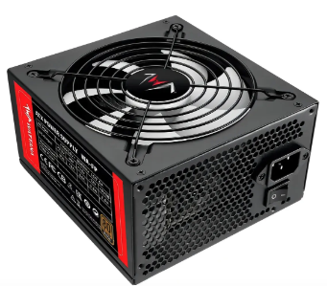 |  | 6 meses | Cuenta con certificación 80 Plus Bronce, asegurando una mejor eficiencia energética en comparación con las fuentes genéricas. Incluye corrección activa del factor de potencia para un rendimiento eléctrico más estable y limpio. Posee protecciones integradas contra cortocircuitos, variaciones de voltaje y exceso de potencia para cuidar los componentes. Viene con su cable de alimentación incluido dentro de los accesorios de fábrica. Ofrece una garantía del vendedor de 6 meses para respaldar cualquier desperfecto inicial. | Su potencia máxima de 500W es limitada y no resulta adecuada para computadoras de alto rendimiento o tarjetas gráficas muy demandantes. Su tipo de modulación es permanente, lo que significa que todos los cables vienen fijos y pueden dificultar la organización dentro del gabinete. No cuenta con funcionamiento silencioso, por lo que el ventilador puede generar algo de ruido operativo. Carece de luces o estética llamativa, ya que es un modelo completamente sobrio y sin iluminación RGB.
Nº 3 | Falabella | Ver cotizacion | Fuente Cougar Atlas 650W 80 Plus Bronze - Potente y Eficiente | $ 326,900.00 | $ 389,011.00 | $183.57 | CONTADO | Como detalles técnicos que suelen pasar desapercibidos, la alta eficiencia superior al 85% que otorga la certificación Bronce en este modelo de 650W no solo reduce el gasto en la factura eléctrica, sino que disminuye drásticamente el estrés térmico sobre los capacitores internos, alargando los años de vida útil del componente. Adicionalmente, el diseño robusto y las protecciones múltiples de esta fuente la hacen especialmente resistente a las fluctuaciones comunes de voltaje en redes eléctricas inestables, aportando un nivel extra de confiabilidad al equipo frente a apagones o subidas repentinas de corriente. | La fuente de poder Cougar Atlas 650W 80 Plus Bronze es un componente de alimentación eléctrica robusto y de alto rendimiento, diseñado específicamente para satisfacer las necesidades energéticas de computadoras de juegos y estaciones de trabajo exigentes. Este dispositivo ofrece una potencia continua de 650 watts y cuenta con la certificación oficial 80 Plus Bronce, la cual garantiza una eficiencia energética superior al 85% para reducir tanto el consumo de electricidad como el calor residual en el interior del chasis. En su apartado de refrigeración, incorpora un ventilador con control térmico inteligente que ajusta automáticamente su velocidad para mantener una temperatura óptima operando con el mínimo ruido posible. Asimismo, integra un sistema completo de protección contra sobrecargas de corriente, sobretensiones, cortocircuitos y sobrecalentamiento, asegurando la máxima seguridad para todos los componentes del sistema incluso bajo cargas de trabajo muy intensas. | 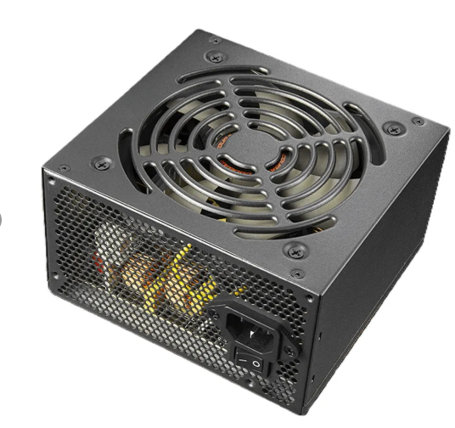 |  | 1 año | Ofrece una potencia continua de 650W, ideal para alimentar configuraciones de PC de alto rendimiento con procesadores multinúcleo y tarjetas gráficas dedicadas. Posee certificación 80 Plus Bronce con una eficiencia superior al 85%, lo que ayuda a ahorrar energía y disminuir la generación de calor. Cuenta con un ventilador inteligente que ajusta su velocidad térmicamente para mantener un funcionamiento silencioso. Integra protecciones eléctricas integrales contra cortocircuitos, sobrecalentamientos y sobretensiones para proteger los componentes costosos del equipo. Está construida con componentes de alta calidad que aseguran una larga vida útil y un rendimiento estable bajo exigencia constante. | Su capacidad de 650W puede resultar insuficiente si planeas actualizar en el futuro a componentes de gama ultra alta con demandas energéticas extremas. Al ser una fuente orientada a sistemas potentes, puede tener un costo inicial más elevado en comparación con fuentes de menor potencia o de gama de entrada. Si el gabinete de la computadora es muy compacto, el manejo de los cables fijos puede requerir mayor esfuerzo para lograr una buena organización interna.

Chasis Torre Filtro Antipolvo
CUADRO DE COTIZACIONES

Chasis / Torre con Filtro Antipolvo

Presupuestos (a) | Empresa (Nombre fiscal de la empresa) | Nº de CUIT, Dirección, Teléfono (Datos de la empresa) | Nombre | Importe Unitario (moneda nacional) | Importe Total IVA incluido (moneda nacional) | Importe Total (moneda extranjera) | Forma de Pago (Contado o Cheque) | Observaciones (se debe incluir toda aquella característica que no ha sido posible incluir anteriormente) | Características | Imagen | Sugerencia | Garantía | Ventajas | Desventajas
Nº 1 | ATX | Ver cotizacion | Gabinete Xtech XTQ-214 Torre ATX Micro-ATX con Fuente 600W USB 3.0 | $240.000 COP | $285.600 COP | $60,00 USD | CONTADO | Cuenta con panel frontal magnético de desmontaje rápido que facilita la limpieza de los filtros de polvo sin necesidad de herramientas | El gabinete Xtech XTQ-214 es una torre de tamaño mediano compatible con placas madre ATX y Micro-ATX que destaca por incluir de fábrica una fuente de poder de 600W, ayudando a reducir el costo inicial del armado. Su diseño exterior en color negro cuenta con un panel frontal que integra un puerto USB 3.0 de alta velocidad, dos puertos USB 2.0 tradicionales y las entradas de audio para auriculares y micrófono. En su interior ofrece espacio para instalar hasta tres unidades de almacenamiento combinando discos duros y discos de estado sólido, además de una ranura externa de 5.25 pulgadas para unidades de disco óptico y siete ranuras de expansión en la parte trasera | 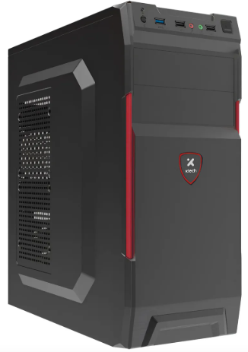 | Si buscas la mejor relación precio-calidad para ensambles de alto rendimiento o trabajo continuo, la mejor alternativa es el XPG Valor Air Plus, ya que incluye 4 ventiladores de fábrica y un panel frontal mesh que garantiza un flujo de aire óptimo; elige el Iceberg Flow C únicamente si buscas estética blanca con iluminación ARGB de 6 ventiladores, o el Xtech XTQ-214 si se trata de un equipo de oficina básico que requiera economizar incluyendo fuente de poder. | 12 meses directos con el fabricante/distribuidor | Viene con una fuente de alimentación de 600W incluida de fábrica, lo que ahorra dinero en la compra inicial. Cuenta con un puerto USB 3.0 frontal de alta velocidad para transferir archivos rápidamente. Es compatible con placas madre de tamaño estándar ATX y Micro-ATX, ofreciendo buena versatilidad. Ofrece espacio interno suficiente para armar computadoras de oficina, estudio o uso básico diario. Incluye una garantía de 6 meses que respalda cualquier defecto de fábrica inicial en sus componentes. | Su capacidad de 600W es limitada, por lo que no puede respaldar equipos de consumo eléctrico muy elevado durante un corte prolongado. Las dos tomas destinadas a impresoras no cuentan con respaldo de batería, por lo que se apagarán inmediatamente si falla la luz. Su tamaño y peso suelen ser mayores en comparación con una regleta o un regulador simple debido a la batería interna que incorpora. La vida útil de la batería interna es limitada y requiere reemplazo cada ciertos años dependiendo del uso y las condiciones eléctricas.
Nº2 | XPG | Ver cotizacion | Gabinete Mid Tower Xpg Valor Air Plus Black 4 Fan Vidrio Templado | $201.681 COP | $240.000 COP | $46,25 USD | CONTADO | La fuente integrada viene provista con el cableado básico (conectores ATX 24 pines, CPU 4/8 pines, Molex y SATA); se recomienda adicinar un ventilador extractor en la parte trasera de 80mm o 90mm para mejorar la evacuación del aire caliente del procesador. | Chasis en formato Mid-Tower compatible con tarjetas madre ATX, Micro-ATX y Mini-ITX; frontal en malla metálica tallada de alto flujo de aire con sistema magnético desmontable; lateral en vidrio templado de 3mm de grosor; incluye de fábrica 4 ventiladores de 120mm preinstalados (3 en el panel frontal y 1 en la parte trasera); espacio para tarjetas de video de hasta 340mm de largo, disipadores de CPU de hasta 166mm de altura y fuentes de poder de hasta 160mm; puertos I/O superiores con 2x USB 3.2 Gen 1 y conector combo de audio/micrófono de 3.5mm. | 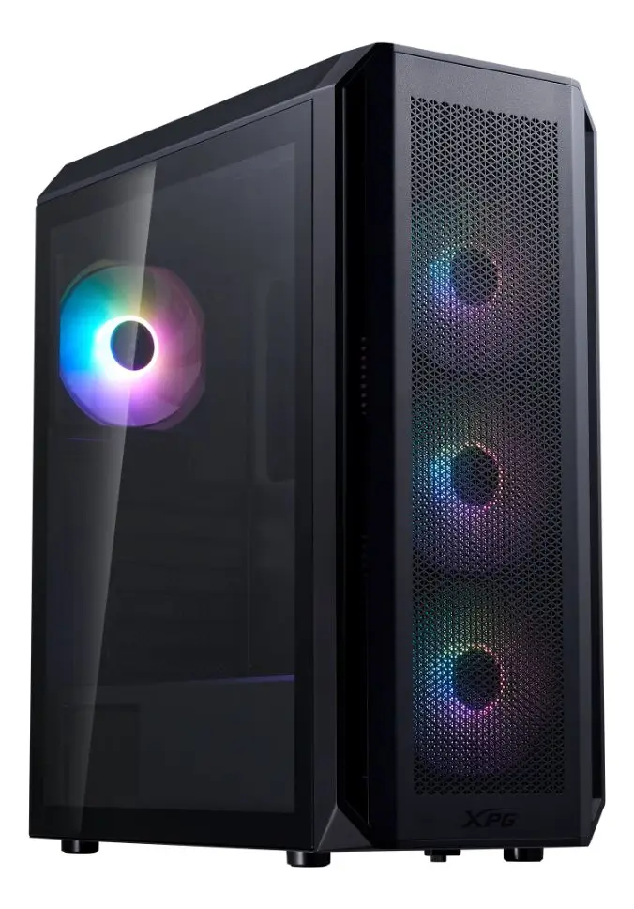 |  | 12 meses directos de garantía con el distribuidor o fabricante | Excelente capacidad de disipación térmica directa de fábrica gracias a la combinación del frontal Mesh y sus 4 ventiladores preinstalados; diseño magnético frontal que permite retirar la tapa sin herramientas para una limpieza inmediata del polvo; gabinete muy completo con relación calidad-precio superior en su segmento. | Los ventiladores incluidos no poseen iluminación ARGB/RGB ni control dinámico de velocidad por software PWM (funcionan a velocidad fija conectados por Molex o 3-pin); cableado interno ajustado detrás de la placa base que requiere una gestión ordenada al ensamblar.
Nº 3 | ARGB | Ver cotizacion | Gabinete Gamer Iceberg Flow C Blanco 6 Ventiladores Argb | $ 239.850 COP | $ 285.421 COP | $73,75 USD | CONTADO | La controladora ARGB integrada permite cambiar los efectos de luz mediante el botón del chasis o mediante sincronización directa con placas madre compatibles (3-pin 5V ARGB Header como Asus Aura Sync, MSI Mystic Light o Gigabyte RGB Fusion). | Chasis gamer de estructura Mid Tower en acabado blanco nieve; compatible con tarjetas madre ATX, Micro-ATX y Mini-ITX; frontal en malla metálica Mesh de alto flujo térmico; panel lateral panorámico en vidrio templado; incluye 6 ventiladores de 120mm ARGB (3 frontales, 2 superiores y 1 trasero) con concentrador/controladora de luces integrada; soporta tarjetas de video de hasta 320mm de longitud y disipadores de CPU de hasta 160mm de altura; puerto superior USB 3.0, 2 puertos USB 2.0, conectores HD Audio y botón de control LED. | 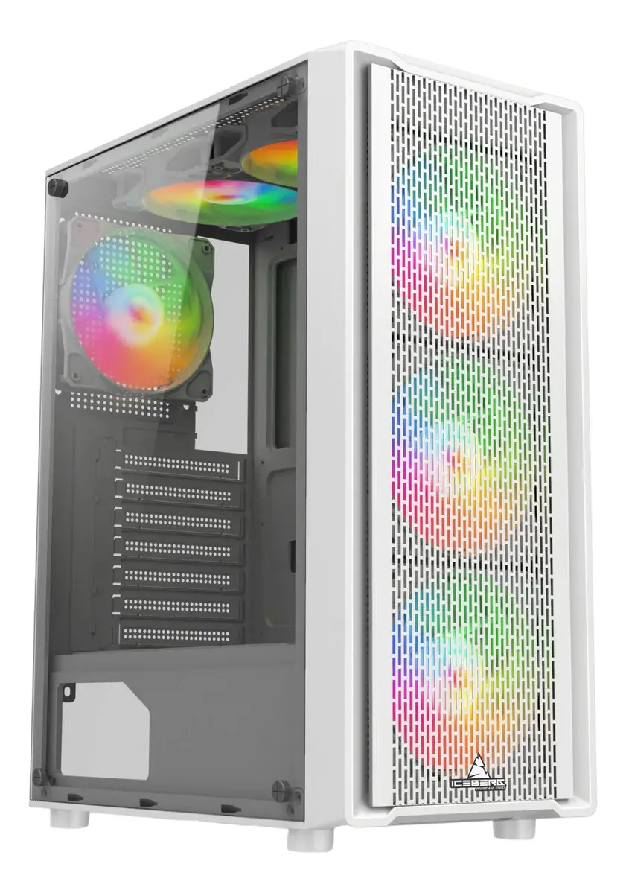 |  | 12 meses directos con el distribuidor autorizador o fabricante | Incluye la configuración completa de 6 ventiladores ARGB de fábrica ofreciendo un flujo de aire masivo (3in/3out) y estética personalizada sin gastos adicionales; diseño blanco estético muy buscado para ensambles modernos; panel Mesh que optimiza la entrada de aire fresco al sistema. | La gestión de cables en la parte posterior requiere paciencia al albergar el cableado de los 6 ventiladores más la controladora ARGB; la chapa exterior blanca exige cuidados en la limpieza para evitar marcas o suciedad visible.

Computador de Escritorio
CUADRO DE COTIZACIONES

Computador de Escritorio Armado

Presupuestos (a) | Empresa (Nombre fiscal de la empresa) | Nº de CUIT, Dirección, Teléfono (Datos de la empresa) | Descripción del bien/ servicio (b) Características de los bienes/ servicios | Importe Unitario (moneda nacional) | Importe Total IVA incluido (moneda nacional) | Importe Total (moneda extranjera) | Forma de Pago (Contado o Cheque) | Observaciones (se debe incluir toda aquella característica que no ha sido posible incluir anteriormente) | Características | Imagen | Sugerencia | Garantía | Ventajas | Desventajas
Nº 1 | LENOVO | Ver cotizacion | Computador Lenovo Thinkcentre Neo 30s Intel Core I5 13420h 16gb 512gb Fhd 23.8 | $2.521.000 COP | $2.999.990 COP | $587,50 USD | CONTADO | La cámara web HD incluye un obturador físico de privacidad (ThinkShutter) y el chasis incorpora chip de seguridad TPM 2.0 por hardware para la protección corporativa de datos. | Equipo Todo en Uno (All-in-One) empresarial con pantalla IPS de 23.8 pulgadas Full HD (1920x1080) antirreflejo; procesador Intel Core i5-13420H de 13ª generación (8 núcleos / 12 hilos, hasta 4.6 GHz); memoria RAM de 16GB DDR4; almacenamiento en disco de estado sólido SSD de 512GB M.2 NVMe PCIe; gráficos integrados Intel UHD Graphics; conectividad Wi-Fi 6, Bluetooth 5.1 y puerto LAN Gigabit RJ-45; puertos de vídeo HDMI, múltiples USB 3.2 y USB 2.0; altavoces integrados estéreo, cámara web HD retráctil con obturador de privacidad y micrófono; incluye teclado y mouse Lenovo de cable. | 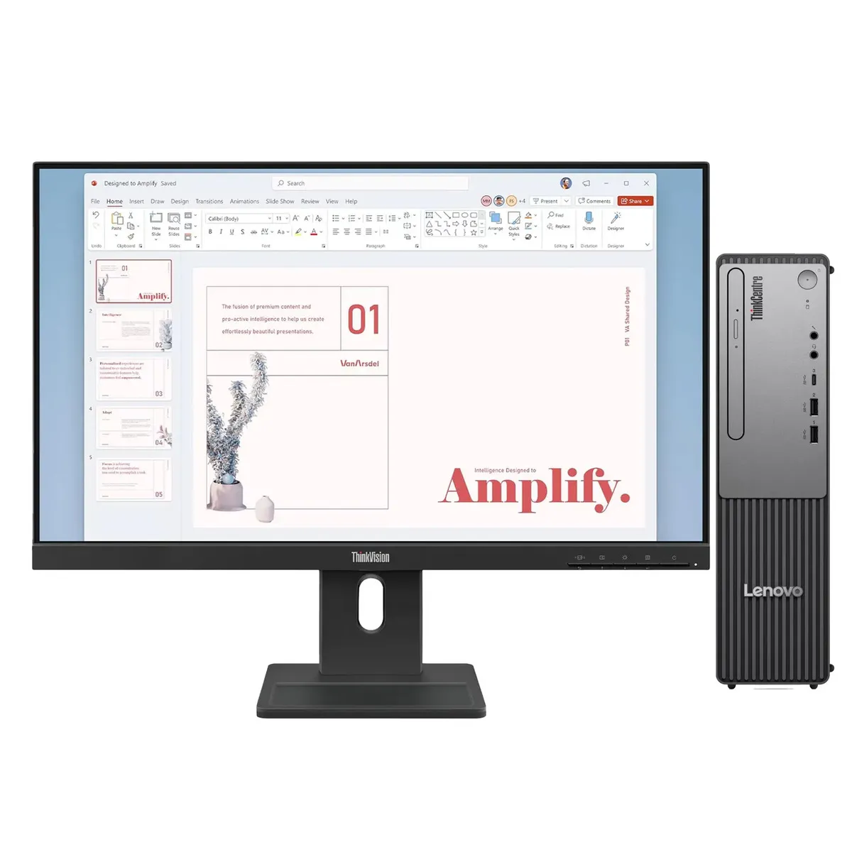 | Para un entorno de desarrollo de software, estudio o multitarea pesada con opción de crecimiento a futuro, la mejor opción es el PC Gamer Ryzen 5 5600GT, ya que ofrece un procesador de alto rendimiento con gráficos Vega, monitor de 23.8" y la posibilidad de actualizar tarjeta de video o componentes sin limitaciones; si prefieres un escritorio 100% libre de cables y minimalista para oficina o recepción, el HP 24-cr0352la destaca sobre el Lenovo por incluir periféricos totalmente inalámbricos de fábrica. | 12 meses de garantía oficial Lenovo empresarial | Formato 'All-in-One' que integra el computador en la misma pantalla eliminando el desorden de cables; alto rendimiento multitarea gracias a sus 16GB de RAM y procesador i5 de 13ª Gen; pantalla IPS limpia con bordes delgados; incluye cámara retráctil para máxima seguridad. | La capacidad de expansión futura en procesador o tarjeta gráfica dedicada es limitada por su diseño integrado; los componentes internos son de perfil móvil/SFF que generan menor margen de actualización frente a una torre tradicional.
Nº2 | HP | Ver cotizacion | All In One Hp 24-cr0352la I5 16gb 512gb Ssd 23.8 Fhd W11 Blanco Nácar | $2.400.000 COP | $2.856.000 COP | $687,50 USD | CONTADO | Fabricado con plásticos reciclados posconsumo y pintura a base de agua; la cámara web deslizable cuenta con un interruptor físico de privacidad para evitar accesos no autorizados a la lente. | Computador Todo en Uno (All-in-One) en elegante acabado Blanco Nácar; pantalla micro-borde de 23.8 pulgadas Full HD (1920x1080) con panel antirreflejo de 250 nits; procesador Intel Core i5-1335U de 13ª generación (10 núcleos / 12 hilos, frecuencia turbo de hasta 4.6 GHz); memoria RAM de 16GB DDR4 a 3200 MHz; almacenamiento de estado sólido de 512GB SSD M.2 NVMe PCIe; gráficos integrados Intel Iris Xe; sistema operativo Windows 11 Home original preinstalado; conectividad inalámbrica Wi-Fi 6 y Bluetooth 5.3; puertos USB Type-C, USB Type-A, salida HDMI y RJ-45 Gigabit Ethernet; cámara de privacidad HP True Vision 720p HD con micrófonos digitales de matriz doble; incluye teclado y mouse inalámbricos HP en color blanco. | 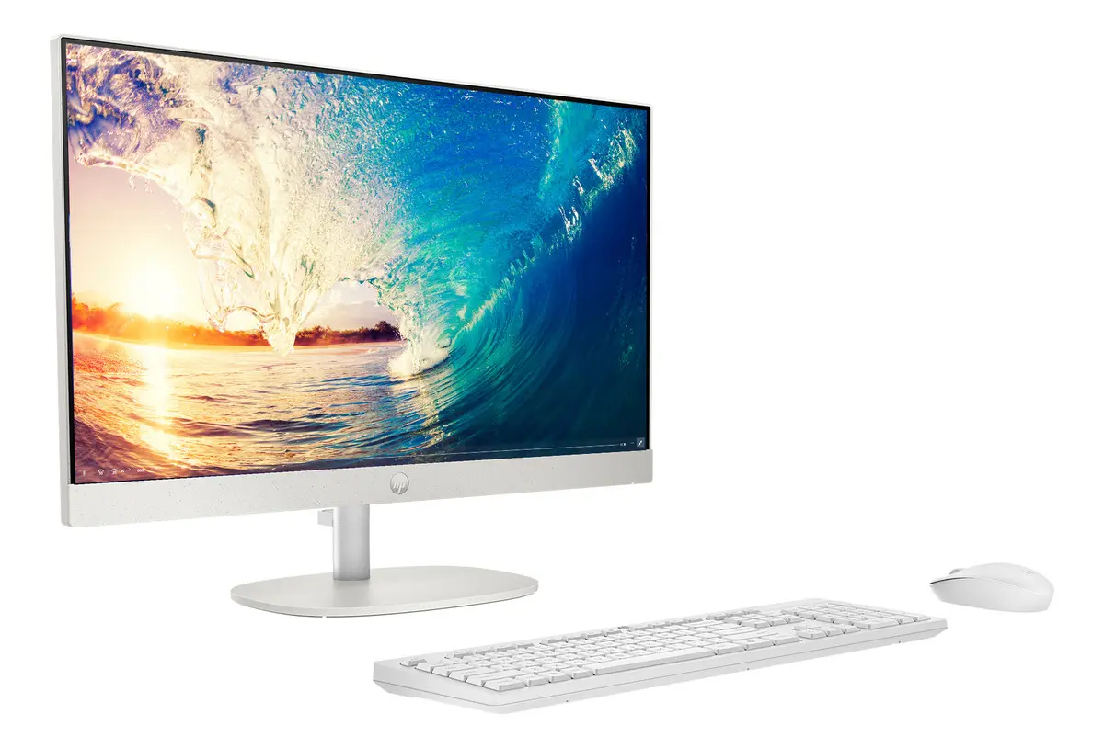 |  | 12 meses de garantía oficial directa con HP Colombia | Excelente estética moderna 'Blanco Nácar' que ahorra espacio y cableado en el escritorio; alta velocidad de respuesta con 16GB de memoria RAM e Intel Core i5 de 13ª Gen; kit de teclado y mouse totalmente inalámbrico incluido de fábrica; sistema operativo Windows 11 listo para usar. | La tarjeta gráfica está integrada en el procesador (no es apta para procesamiento 3D o gaming pesado); las posibilidades de expansión interna son limitadas por su diseño sellado compacto.
Nº 3 | RYZEN | Ver cotizacion | Pc Gamer Ryzen 5 5600gt 16gb Ssd 500gb + Monitor 23.8 Fhd 16 Gb 500 Gb | $2.800.000 COP | $3.332.000 COP | $537,50 USD | CONTADO | La plataforma del Ryzen 5 5600GT permite agregar a futuro una tarjeta de video dedicada (como una RTX 3060, RX 6600 o superiores) y aumentar la memoria RAM sin necesidad de cambiar la tarjeta madre o el procesador. | Combo completo de escritorio compuesto por Torre PC Gamer y Monitor de 23.8 pulgadas Full HD (1920x1080); procesador AMD Ryzen 5 5600GT de 6 núcleos y 12 hilos (hasta 4.6 GHz) con arquitectura Zen 3 y gráficos integrados Radeon Vega 7; memoria RAM de 16GB DDR4 (configurable en Single o Dual Channel); disco de estado sólido de 500GB SSD M.2 NVMe PCIe; chasis tipo torre gamer con panel de vidrio templado e iluminación RGB; tarjeta madre socket AM4 (chipset A520 / B550 según ensamble); fuente de poder ATX estándar/certificada de 500W-600W; incluye cables de poder y vídeo HDMI. | 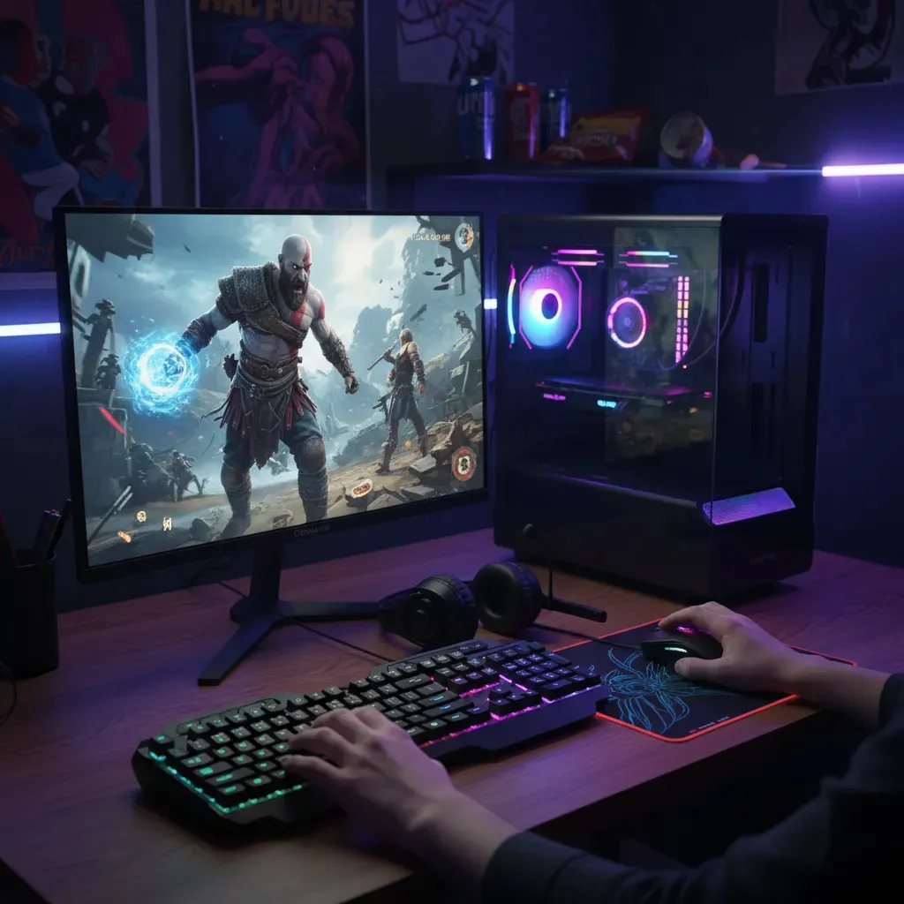 |  | 12 meses de garantía directa por defectos de fabricación con el vendedor o distribuidor | Excelente relación precio-rendimiento al incluir el monitor IPS/VA Full HD de 23.8" listo para conectar; potente procesador de 6 núcleos capaz de ejecutar juegos eSports y tareas multitarea/programación pesada sin necesidad de comprar tarjeta gráfica dedicada inmediatamente; alta velocidad de arranque con almacenamiento NVMe de 500GB; plataforma AM4 con amplio ecosistema de repuestos. | No cuenta con tarjeta gráfica dedicada para juegos AAA en resoluciones ultra o trazado de rayos; el espacio de 500GB en SSD puede quedarse corto rápidamente si se instalan múltiples juegos pesados o bibliotecas de código extensas.

Báscula Balanza Digital POS
CUADRO DE COTIZACIONES

Báscula / Balanza Digital POS

Presupuestos (a) | Empresa (Nombre fiscal de la empresa) | Nº de CUIT, Dirección, Teléfono (Datos de la empresa) | Descripción del bien/ servicio (b) Características de los bienes/ servicios | Importe Unitario (moneda nacional) | Importe Total IVA incluido (moneda nacional) | Importe Total (moneda extranjera) | Forma de Pago (Contado o Cheque) | Observaciones (se debe incluir toda aquella característica que no ha sido posible incluir anteriormente) | Características | Imagen | Sugerencia | Garantía | Ventajas | Desventajas
Nº 1 | MERCADO LIBRE | Ver cotizacion | Báscula Comercial Digital Rochi A-01E 30kg Con Teclado LED USB Negra | $250.000 COP | $297.500 COP | $67,23 USD | CONTADO | Certificación de calibración de fábrica de origen incluida en el empaque | Capacidad de 30kg, precisión de 5g, conexión RS232/USB para software POS, doble pantalla LED. |  | Es la opción idónea para negocios de comercio al detal como fruvers, carnicerías o minimarkets; su protección contra agua, capacidad de 30 kg y fácil integración por USB a software POS garantizan durabilidad frente a derrames y rapidez en el punto de pago. | 12 meses por defectos de fábrica | Alta compatibilidad con software de caja, chasis resistente y rápida respuesta de pesaje. | Requiere estar conectada a la energía eléctrica (sin batería de larga duración).
Nº2 | MERCADO LIBRE | Ver cotizacion | Báscula Electronica, Pos Balanza Digital 30kg Tek Peso Liquido | $ 799,700.00 | $ 112,098.10 | $ 112,098.10 | CONTADO | En PcWare encuentras de forma fácil un gran catálogo el componente o partes de pc al mejor precio | Balanza comercial con capacidad de 50 g a 40 kg, superficie de 22 × 33 cm, pantalla LCD y alimentación de 110/220 V. Incluye funciones de tara y cero, ideal para uso comercial, con batería cuya duración depende del uso. | 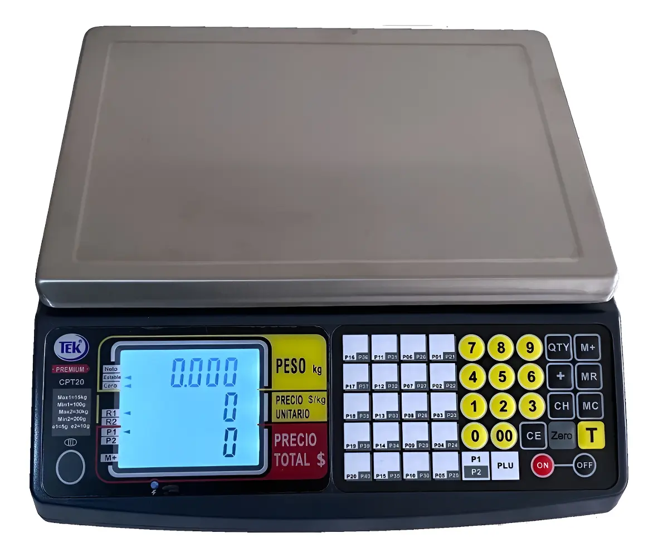 |  | 12 meses con centro autorizado | Plato higiénico para alimentos, batería recargable ante cortes de luz y marca de gran prestigio. | Costo ligeramente superior y dimensiones de plato más anchas.
Nº 3 | MERCADO LIBRE | Ver cotizacion | Báscula de Mesa Sistema POS USB 30kg Rochi A Prueba de Agua | $250.420 COP | $298.000 COP | $74,50 USD | CONTADO | Incluye bandeja de acero inoxidable desmontable y teclado sellado para prevenir filtraciones a la tarjeta electrónica. | Capacidad de 30kg con precisión de 5g, conectividad USB/RS232 para software POS, doble pantalla LED/LCD, teclado e interfaz con protección a prueba de agua y batería recargable. |  |  | 12 meses por defectos de fabricación | Estructura impermeable y lavable, alta resistencia a fluidos en alimentos y perfecta sincronización con software de caja registraras | Desplazamiento limitado al ser de mesa y capacidad tope restringida a 30kg.

Monitor
CUADRO DE COTIZACIONES

Monitor de 24 pulgadas

Presupuestos (a) | Empresa (Nombre fiscal de la empresa) | Nº de CUIT, Dirección, Teléfono (Datos de la empresa) | Descripción del bien/ servicio (b) Características de los bienes/ servicios | Importe Unitario (moneda nacional) | Importe Total IVA incluido (moneda nacional) | Importe Total (moneda extranjera) | Forma de Pago (Contado o Cheque) | Observaciones (se debe incluir toda aquella característica que no ha sido posible incluir anteriormente) | Características | Imagen | Sugerencia | Garantía | Ventajas | Desventajas
Nº 1 | ALKOSTO | ver cotización | Monitor IPS Full HD de 23.8" pulgadas Plano Negro | $ 899,000.00 | $ 135,419.00 | $265.24 | CONTADO | Es el monitor con mejor calidad de imagen técnica de los tres, pero también el más caro. Su garantía aparece como 40 meses, un número poco común (lo normal es 12, 24 o 36); se recomienda confirmarlo con Alkosto antes de aprobar la compra. | Pantalla de 23.8 pulgadas: tamaño mediano, cómodo para un puesto de trabajo. Resolución Full HD (1920x1080): la imagen se ve nítida, ideal para leer texto y hojas de cálculo sin esfuerzo. Panel IPS: se ve bien la pantalla aunque no se esté justo de frente (útil si un supervisor revisa la pantalla junto al cajero). Hasta 120Hz de refresco: el movimiento en pantalla se ve más fluido. Diseño sin bordes en 3 lados: aprovecha mejor el espacio visual. | 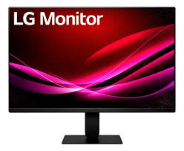 | Para el sistema de información del negocio, el monitor no necesita alta tasa de refresco (eso es para gaming/video), sino espacio de trabajo cómodo para ver varias ventanas a la vez (facturación, inventario, reportes). El Samsung CM500, al ser de 32 pulgadas, le da al operador un área de visualización considerablemente mayor que las otras dos opciones de 23.8", lo que reduce la necesidad de minimizar/cambiar ventanas constantemente durante la operación diaria. Además, su garantía de 36 meses casi triplica la del Xiaomi (12 meses) y su precio ($379.930) es prácticamente igual al del Xiaomi, muy por debajo del LG ($899.000). El LG tiene mejor calidad de panel técnicamente (144Hz, 1ms), pero esas especificaciones no aportan nada a un sistema administrativo y no justifican pagar más del doble. | 40 Meses | - Buena calidad de imagen para trabajo prolongado: el panel IPS y el modo de reducción de luz azul disminuyen el cansancio visual del empleado que pasa 8 horas frente a la pantalla, lo que puede reducir errores por fatiga al final del día. - Diseño delgado y moderno: el bisel casi inexistente da una imagen más profesional de cara al cliente si el monitor queda visible en el punto de venta. - Función de cuidado visual (Flicker Safe / Reader Mode): protege la vista del personal en turnos largos, lo que puede traducirse en menos quejas de salud ocupacional a mediano plazo. - Imagen muy fluida (120Hz): si en el futuro se usa para videollamadas o capacitaciones en video, se verá mucho más nítido que en un monitor de 60Hz estándar.Diseño delgado y moderno. - Función de cuidado visual (reduce el cansancio en los ojos). Imagen muy fluida (120Hz). | - Es el más caro de los tres ($899.000): cuesta más del doble que las otras dos opciones sin que ese costo extra se traduzca en un beneficio real para tareas administrativas. - Su alta velocidad (120Hz) no se aprovecha en tareas administrativas: se está pagando por una característica pensada para video/gaming que en facturación o inventario no aporta nada notable. - Pantalla más pequeña que la opción Samsung: con 23.8" se ve menos contenido a la vez que con los 32" del Samsung, obligando a cambiar de ventana más seguido. - La garantía de 40 meses debe confirmarse: es un número atípico en el mercado de monitores, y si resulta ser un error de digitación, la garantía real podría ser menor a lo esperado.
Nº2 | FALABELLA | ver cotización | Monitor Xiaomi 24 " A24i 24in IPS 100Hz HDMI Negro | $359,900.00 | $132,810.00 | $126.34 | CONTADO | Es la opción más económica sin perder calidad de imagen (sigue siendo IPS). Su garantía es la más corta (1 año), y al tener menos centros de servicio propio en Colombia, un reclamo puede tardar un poco más que con Samsung o LG. | Pantalla de 23.8 pulgadas, tamaño estándar de oficina. Resolución Full HD: buena nitidez para documentos y hojas de cálculo. Panel IPS: buena visibilidad desde varios ángulos. 100Hz de refresco: fluidez de imagen, un poco menor que el LG pero suficiente para uso diario. Diseño delgado (7.5mm): ahorra espacio en el escritorio. | 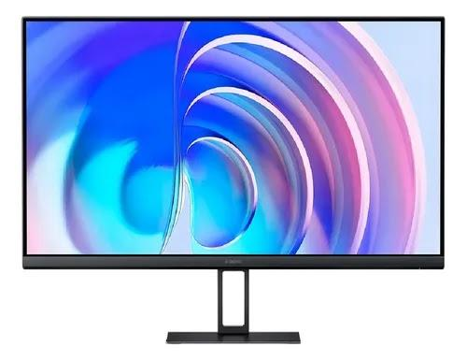 |  | 1 año | - El precio más bajo de las tres opciones: libera presupuesto que puede destinarse a otros componentes del proyecto (RAM, procesador, etc.) sin sacrificar calidad de imagen. - Buena calidad de imagen para lo que cuesta: al ser panel IPS, mantiene buenos colores y ángulos de visión, algo que monitores más baratos (tipo TN) no ofrecen. - Diseño delgado y compacto: ocupa poco espacio físico, útil si el puesto de trabajo/caja es pequeño. - Buena fluidez de imagen (100Hz): aunque menor que el LG, sigue siendo notablemente mejor que el estándar de 60Hz de monitores económicos. | - Garantía más corta (solo 1 año): frente a los 36 meses del Samsung, si el monitor falla en el segundo o tercer año, el costo de reparación o reemplazo correría por cuenta del negocio. - Menos puntos de servicio técnico propio en Colombia: Xiaomi no tiene la misma red de centros autorizados que Samsung o LG, lo que puede alargar los tiempos de un reclamo de garantía. - No tiene funciones "inteligentes" como el Samsung: no puede usarse de forma independiente para otras funciones si se desconecta del computador. - El soporte/base del monitor ofrece menos ajustes: menor posibilidad de ajustar altura o inclinación de forma ergonómica para el usuario.
Nº 3 | ALKOSTO | ver cotización | Monitor SAMSUNG 32" Pulgadas CM500 Smart Display Negro | $379,930 | $227,981.00 | $155.87 | CONTADO | Es la mejor relación precio-beneficio: cuesta casi lo mismo que el Xiaomi, pero tiene pantalla más grande, funciones extra y el triple de garantía (36 meses vs. 12). Samsung además tiene la red de servicio técnico más amplia del país. | - Pantalla grande de 32 pulgadas: se ve más contenido a la vez (por ejemplo, inventario y ventas abiertos juntos, sin cambiar de ventana todo el tiempo). - Resolución Full HD: buena nitidez de texto e imágenes. - Función "Smart Monitor": el monitor puede usarse para más cosas, no solo conectado al computador. - Hasta 120Hz de refresco: buena fluidez visual. | 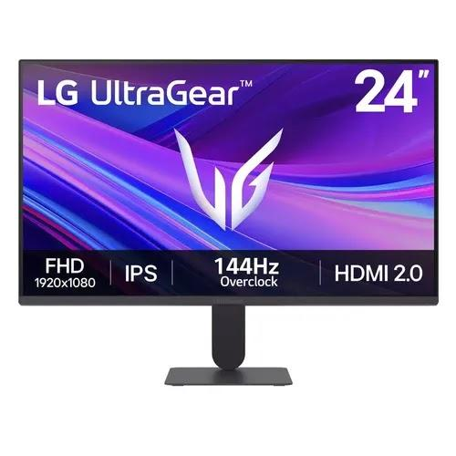 |  | 36 Meses | - Pantalla más grande, más espacio de trabajo visual: con 32" se pueden tener dos ventanas lado a lado (por ejemplo, sistema de ventas y hoja de inventario) sin necesidad de minimizar, lo que agiliza la atención al cliente en caja. - Funciones Smart Monitor adicionales: puede usarse de forma independiente (streaming, apps) si en algún momento se necesita para presentaciones o capacitaciones sin conectar un computador. - Garantía de 36 meses: tres veces más protección que el Xiaomi, reduciendo el riesgo de gasto imprevisto en los primeros años de uso. - Marca con amplio soporte técnico en Colombia: Samsung tiene la red de servicio autorizado más grande del país, así que un reclamo de garantía se resuelve más rápido que con Xiaomi. - Precio muy similar al Xiaomi, con más pantalla: apenas $20.000 más que el Xiaomi, mucho más económico que el LG, pero con mayor tamaño de pantalla que ambos. | - un monitor de 32" necesita un puesto de trabajo más amplio; si el espacio en caja es reducido, puede resultar incómodo. -Parte de sus funciones "Smart" no se usarán en tareas administrativas básicas: se está pagando (aunque poco) por capacidades que el negocio probablemente no aprovechará al 100%. -No se especifica si el panel es IPS: si no lo es, los ángulos de visión podrían ser algo menores que en el LG o el Xiaomi, lo cual conviene confirmar con el proveedor antes de comprar.

Teclado
CUADRO DE COTIZACIONES

Kit Teclado y Mouse Alámbrico USB

Presupuestos (a) | Empresa (Nombre fiscal de la empresa) | Nº de CUIT, Dirección, Teléfono (Datos de la empresa) | Descripción del bien/ servicio (b) Características de los bienes/ servicios | Importe Unitario (moneda nacional) | Importe Total IVA incluido (moneda nacional) | Importe Total (moneda extranjera) | Forma de Pago (Contado o Cheque) | Observaciones (se debe incluir toda aquella característica que no ha sido posible incluir anteriormente) | Características | Imagen | Sugerencia | Garantía | Ventajas | Desventajas
Nº 1 | FALABELLA | ver cotización | Teclado Logitech K120 Qwerty Español Color Negro 920-004422 | $ 57,900.00 | $ 68,901.00 | $32.51 | CONTADO | Teclado diseñado para tareas de oficina, escritura y registro de información. Cuenta con conexión USB alámbrica y distribución QWERTY en español, facilitando su uso en actividades administrativas. Es una opción funcional para el uso cotidiano en All Campo. | • Marca Logitech. • Modelo K120. • Distribución QWERTY en español. • Color negro. • Conexión USB alámbrica. • Diseño estándar para equipos de escritorio. • Adecuado para escritura frecuente y labores administrativas. • Garantía de 3 años. | 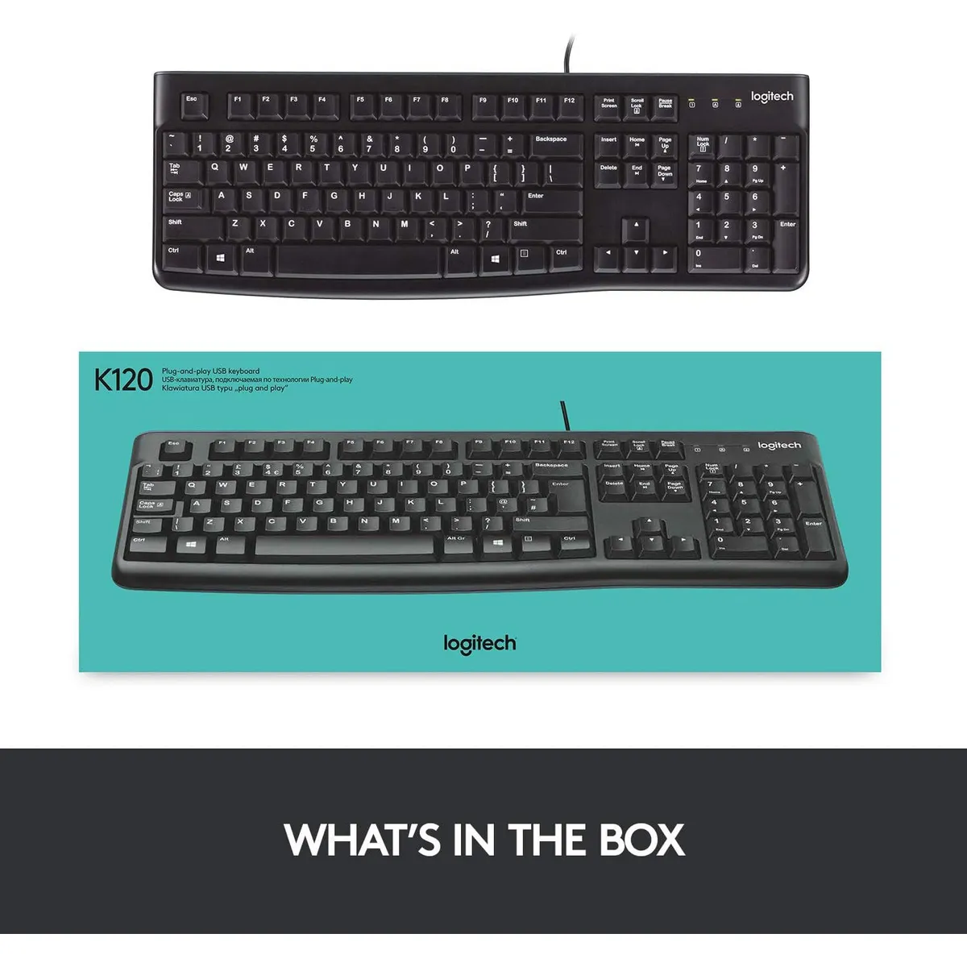 | Se recomienda adquirir el Logitech K120 de Falabella (N.º 1), con un precio final de $68.901 IVA incluido, porque es la alternativa que presenta el mejor equilibrio entre precio, características, garantía y funcionalidad para las actividades administrativas de All Campo. Aunque el KB-80 de Homecenter (N.º 3) es considerablemente más económico, con un precio final de $23.681 IVA incluido, es una opción más básica y cuenta únicamente con 1 año de garantía. Por otro lado, el Logitech K120 de Mercado Libre (N.º 2) tiene un precio final de $73.542 IVA incluido, siendo el mismo modelo ofrecido por Falabella, pero con un costo mayor. Por lo anterior, el Logitech K120 de Falabella (N.º 1) es la opción más conveniente, ya que ofrece una marca reconocida, conexión USB, distribución en español, características adecuadas para las labores de oficina y una garantía de 3 años, sin pagar un valor adicional innecesario por el mismo modelo. | 3 Años | • Marca reconocida. • Conexión USB práctica. • QWERTY en español. • Adecuado para escritura frecuente. • Garantía de 3 años. • Menor precio que el mismo modelo de Mercado Libre. | • No tiene funciones avanzadas ni teclas adicionales. • Al ser alámbrico, requiere conexión USB. • Es más costoso que el KB-80 de Homecenter.
Nº2 | MERCADO LIBRE | ver cotización | Logitech K120 Teclado Usb, Desempeño Agradable Y Silencioso | $ 61,800.00 | $ 73,542.00 | $34.70 | CONTADO | Teclado orientado al uso cotidiano y a la escritura frecuente. Su conexión USB facilita la conexión con equipos de oficina y su distribución QWERTY en español permite realizar actividades administrativas y registrar información de manera sencilla. Cuenta con una garantía de 3 años. | • Marca Logitech. • Modelo K120. • Distribución QWERTY en español. • Conexión USB alámbrica. • Diseño para equipos de escritorio. • Adecuado para escritura y registro de información. • Uso sencillo y práctico. • Garantía de 3 años. |  |  | 3 Años | • Marca reconocida. • Conexión USB. • QWERTY en español. • Adecuado para tareas administrativas. • Garantía de 3 años. • Diseño sencillo y fácil de utilizar. | • Cuesta $4.641 más con IVA que el mismo modelo de Falabella. • No ofrece características adicionales frente a la opción N.º 1. • No cuenta con funciones avanzadas. • Es menos conveniente por su mayor precio.
Nº 3 | HOMECENTER | ver cotización | Teclado Kb-80 Alambrico | $ 19,900.00 | $ 23,681.00 | $11.17 | CONTADO | Teclado alámbrico de características básicas, diseñado para actividades de escritura, registro de información y tareas administrativas sencillas. Su principal ventaja es el bajo costo, por lo que puede utilizarse cuando se busca reducir el presupuesto. | • Modelo KB-80. • Diseño alámbrico. • Conexión USB. • Adecuado para escritura básica. • Útil para registrar información. • Diseño funcional para uso cotidiano. • Fácil de utilizar. • Garantía de 1 año. |  |  | 1 Año | • Es la opción más económica. • Cumple las funciones básicas de escritura. • Conexión USB. • Fácil de utilizar. • Permite reducir el presupuesto. | • Es más básico que el Logitech K120. • Tiene solo 1 año de garantía. • Tiene menos características destacables. • No ofrece las mismas ventajas de marca y garantía que Logitech.

Torre
CUADRO DE COTIZACIONES

Kit Teclado y Mouse Alámbrico USB

Presupuestos (a) | Empresa (Nombre fiscal de la empresa) | Nº de CUIT, Dirección, Teléfono (Datos de la empresa) | Descripción del bien/ servicio (b) Características de los bienes/ servicios | Importe Unitario (moneda nacional) | Importe Total IVA incluido (moneda nacional) | Importe Total (moneda extranjera) | Forma de Pago (Contado o Cheque) | Observaciones (se debe incluir toda aquella característica que no ha sido posible incluir anteriormente) | Características | Imagen | Sugerencia | Garantía | Ventajas | Desventajas
Nº 1 | Claro Shop | Ver Cotizacion | Pc Cpu Escritorio Intel Core i5 10400 Ram 16gb Ssd 240gb | $ 1,255,000.00 | $ 135,419.00 | $356.52 | CONTADO | Como detalles técnicos importantes que se deben tener en cuenta, el chipset H510 de la tarjeta madre y el procesador i5 10400 forman una combinación muy estable para entornos de trabajo, pero debido a las limitaciones de la fuente de 500W incluida, cualquier mejora futura en el hardware exigirá reemplazar tanto la fuente como verificar la compatibilidad de energía. Adicionalmente, al incluir Windows 10 en su modalidad de prueba, es altamente recomendable planear la compra de una licencia oficial (como Windows 11 Pro) para garantizar la seguridad informática y las actualizaciones continuas del equipo a largo plazo. | La PC de escritorio con procesador Intel Core i5 10400 es un equipo de gama media ensamblado que combina una tarjeta madre con chipset H510, 16 GB de memoria RAM DDR4 y un disco de estado sólido de 240 GB SSD. Este sistema se encuentra alojado en un gabinete estándar impulsado por una fuente de alimentación de 500W e incluye gráficos integrados de Intel junto con un adaptador Wi-Fi USB TP-Link Mini para la conectividad inalámbrica. Se entrega con el sistema operativo Windows 10 en versión de prueba preinstalado, ofreciendo una plataforma equilibrada y lista para configuraciones de oficina, estudio o multitarea moderada. | 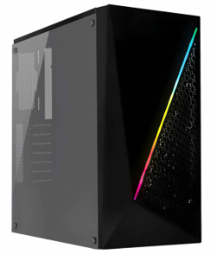 | Se recomienda comprar la N.º 3, la Torre Ryzen 5 5600G ($1.984.345). Aunque es la más cara, es la que más trae incluido: doble de almacenamiento SSD (512 GB, frente a 240 GB de las otras dos) y ya viene con Windows 11 Pro y Office 2021 instalados y licenciados, algo que en las otras opciones toca comprar aparte. La N.º 1 ($1.255.000) parece más barata, pero trae Windows 10 en versión de prueba, así que hay que sumarle el costo de la licencia definitiva. La N.º 2 ($589.990) es la más económica, pero es un equipo reacondicionado (de segunda), no incluye monitor, teclado ni mouse, y su procesador es de una generación anterior. En conclusión: la N.º 3 sale más cara al comprarla, pero es la que menos gastos adicionales genera después. | 12 Meses | Incorpora un procesador Intel Core i5 de décima generación (10400) de 6 núcleos, proporcionando un rendimiento muy solvente para tareas diarias y aplicaciones exigentes. Cuenta con 16 GB de memoria RAM DDR4, permitiendo una excelente fluidez al trabajar con múltiples programas y pestañas simultáneamente. Viene equipado con un disco SSD de 240 GB que garantiza arranques rápidos del sistema y tiempos de carga reducidos. Incluye de fábrica un adaptador Wi-Fi USB TP-Link Mini, facilitando la conexión a redes inalámbricas sin necesidad de cables adicionales. Utiliza una tarjeta madre con socket H510, lo que ofrece una base moderna con posibilidades razonables de actualización a futuro. | Viene con una versión de prueba de Windows 10, por lo que será necesario adquirir una licencia definitiva para desbloquear todas las funciones del sistema. Su capacidad de almacenamiento de 240 GB en estado sólido es limitada y puede requerir un disco secundario si se planea almacenar archivos pesados. La fuente de alimentación incluida es de 500W de gama básica, lo que restringe la posibilidad de agregar en el futuro una tarjeta gráfica dedicada de alto consumo. Al carecer de una tarjeta gráfica dedicada y depender de los gráficos integrados de Intel, no es un equipo apto para videojuegos modernos pesados o diseño gráfico profesional avanzado.
Nº2 | Service Informatico | Ver Cotizacion | Pc Dell Optiplex Reacondicionada, I5, 16GB de ram, 240 GB SSD | $ 589,990.00 | $ 112,098.10 | $180.02 | CONTADO | Como detalles técnicos importantes que se deben considerar, las computadoras Dell Optiplex reacondicionadas suelen utilizar chasis de formato compacto o de escritorio clásico diseñados para una fácil expansión y mantenimiento de repuestos en entornos corporativos. Adicionalmente, aunque los 240 GB del disco sólido son excelentes para el sistema operativo y programas de oficina, es muy probable que a mediano plazo necesites conectar un disco duro externo adicional o un almacenamiento secundario si planeas archivar documentos muy pesados. | La PC de escritorio reacondicionada Dell Optiplex es un equipo en formato CPU de gama empresarial e institucional, configurado con un procesador Intel Core i5, 16 GB de memoria RAM y una unidad de almacenamiento en estado sólido de 240 GB SSD. Este ordenador está diseñado para ofrecer un rendimiento ágil y eficiente en tareas de oficina, estudio o gestión administrativa diaria. Como parte de sus beneficios comerciales y de servicio, incluye la instalación previa del sistema operativo, 12 meses de garantía, compatibilidad con planes de canje, múltiples opciones de pago y un seguimiento post-venta personalizado por parte del proveedor. | 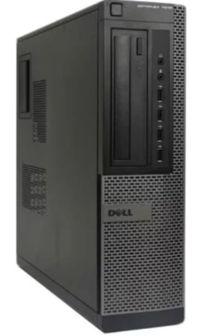 |  | 12 meses | Cuenta con 16 GB de memoria RAM, lo que permite trabajar con múltiples aplicaciones abiertas y pestañas del navegador de forma fluida sin ralentizaciones. Incorpora un disco en estado sólido (SSD) de 240 GB que acelera notablemente el arranque del sistema operativo y la apertura de programas en comparación con los discos mecánicos tradicionales. Ofrece una garantía de 12 meses que respalda el buen funcionamiento y la calidad del equipo reacondicionado. Viene con el sistema operativo ya instalado de fábrica, listo para ser utilizado desde el primer momento. Facilita la adquisición gracias a sus múltiples opciones de pago, el soporte para plan canje y el seguimiento post-venta. | Su capacidad de almacenamiento de 240 GB en SSD es moderada y puede llenarse rápidamente si se guardan muchos archivos pesados, videos o juegos. Al tratarse de un equipo reacondicionado, su carcasa externa o sus componentes internos pueden presentar signos de uso previo o desgaste estético. No incluye monitor, teclado ni mouse, por lo que es necesario adquirir estos periféricos por separado para poder utilizar el equipo. Su procesador Intel Core i5 corresponde a una generación anterior al ser un equipo de marca reacondicionado, por lo que no es apto para tareas de diseño gráfico extremo o videojuegos modernos pesados.
Nº 3 | Mercado Libre | Ver Cotizacion | Torre Cpu Gamer Ryzen 5 5600g Vega 7 512gb 16gb Pc | $ 1,984,345.00 | $ 169,480.00 | $552.26 | CONTADO | Como detalles técnicos importantes a considerar, el uso de una fuente de 350W con el procesador Ryzen 5 5600G funciona adecuadamente mientras se utilicen los gráficos integrados, pero cualquier actualización futura que incorpore hardware de alto consumo exigirá reemplazar la fuente por una de mayor potencia. Asimismo, el fabricante ofrece un esquema de costos adicionales para personalizar componentes (como cambiar a una board B550M, ampliar el SSD a 1 TB o agregar adaptadores de red y periféricos), lo que permite adaptar el equipo a necesidades específicas antes de la compra final. | La torre ensamblada Equimport1000 es un equipo de gama media basado en un procesador AMD Ryzen 5 5600G de 6 núcleos y 12 hilos, acompañado de gráficos integrados AMD Radeon Vega 7, una placa madre con socket AM4 y chipset A520M, 16 GB de memoria RAM DDR4 a 3200 MHz y una unidad de almacenamiento SSD M.2 de 512 GB. El sistema se encuentra integrado en un chasis Power Group X15 con panel lateral de acrílico transparente, cuatro ventiladores ARGB y un puerto USB 3.0 superior, impulsado por una fuente de alimentación de 350W reales. Se entrega completamente ensamblado, configurado y listo para usar con sistema operativo Windows 11 Pro, paquete Office 2021 y utilidades preinstaladas, contando además con una garantía de 12 meses respaldada por el vendedor. | 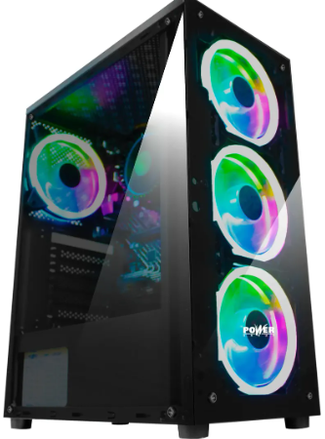 |  | 12 meses | Integra un procesador AMD Ryzen 5 5600G con gráficos Vega 7 muy competentes, permitiendo ejecutar tareas de oficina exigentes e incluso videojuegos ligeros o moderados sin necesidad de una tarjeta gráfica dedicada. Cuenta con un disco sólido SSD M.2 de 512 GB, ofreciendo una velocidad de transferencia muy alta y mayor capacidad de almacenamiento inicial que los modelos estándar de 240 GB. Incorpora 16 GB de memoria RAM DDR4 a 3200 MHz, asegurando un excelente rendimiento multitarea y fluidez en aplicaciones cotidianas. Ofrece una estética moderna gracias a su chasis con panel lateral de acrílico y cuatro ventiladores ARGB incluidos de fábrica. Incluye una garantía de 12 meses por parte del proveedor y se entrega listo para usar con el sistema operativo y programas esenciales configurados. | La fuente de alimentación incluida es de 350W reales, una capacidad ajustada que limita severamente la posibilidad de instalar una tarjeta gráfica dedicada potente en el futuro sin realizar un cambio previo de fuente. La placa madre con chipset A520M tiene limitaciones de expansión y opciones de overclocking en comparación con gamas superiores como la B550. El costo de las licencias del sistema operativo y los programas instalados no viene incluido en el precio base del equipo. Carece de conectividad inalámbrica Wi-Fi y Bluetooth de forma nativa, requiriendo la compra de adaptadores adicionales si se necesitan estas conexiones.

 |  |  |  |  |  |  |  |  |  |  |  | 0

Mouse
x |  |  |  | NO esta
CUADRO DE COTIZACIONES

Kit Teclado y Mouse Alámbrico USB

Presupuestos (a) | Empresa (Nombre fiscal de la empresa) | Nº de CUIT, Dirección, Teléfono (Datos de la empresa) | Descripción del bien/ servicio (b) Características de los bienes/ servicios | Importe Unitario (moneda nacional) | Importe Total IVA incluido (moneda nacional) | Importe Total (moneda extranjera) | Forma de Pago (Contado o Cheque) | Observaciones (se debe incluir toda aquella característica que no ha sido posible incluir anteriormente) | Características | Imagen | Sugerencia | Garantía | Ventajas | Desventajas
Nº 1 | WEIBO | Ver Cotización | Mouse vertical inalámbrico recargable Weibo WB-881 óptico 2400dpi | $45.000 COP | $53.550 COP | $11,25 USD | CONTADO | Incluye modo de ahorro de energía inteligente que pone el mouse en suspensión tras unos minutos de inactividad, reactivándose al hacer un clic; se puede utilizar mientras se recarga con el cable conectado. | Diseño ergonómico vertical de agarre neutro tipo "apretón de manos" (Handshake position); tecnología inalámbrica de 2.4 GHz con nano receptor USB Plug & Play; sensor óptico con resolución ajustable de 800 / 1200 / 1600 / 2400 DPI; batería interna recargable de litio mediante cable Micro-USB/USB-C; 6 botones programables/funcionales (clic derecho, clic izquierdo, rueda de desplazamiento, botón regulador de DPI y botones laterales de avance/retroceso para navegación web); acabado gomoso antideslizante para mejor sujeción y compatibilidad con sistemas operativos Windows, macOS y Linux. | 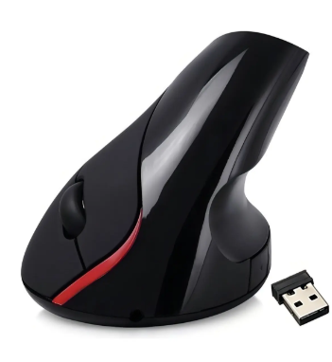 | Para jornadas extensas de trabajo, programación u oficina, la recomendación principal es el Mouse Vertical Weibo WB-881, dado que su diseño ergonómico evita lesiones de muñeca a un costo muy bajo; opta por el Gamer Silencioso si sueles trabajar de noche o en espacios compartidos sin hacer ruido, o por el AmazonBasics si solo necesitas un periférico estándar, resistente y sin baterías de por medio. | 3 meses por defectos de fabricación con el vendedor o distribuidor | Previene la fatiga muscular y tensiones en la muñeca (síndrome del túnel carpiano) al mantener el antebrazo en una postura natural; elimina el gasto en baterías desechables gracias a su batería interna recargable; sensor óptico preciso de hasta 2400 DPI ideal para tareas de oficina, diseño y programación; conectividad inalámbrica sin enredos de cables. | Requiere un periodo de adaptación de 2 a 3 días si el usuario viene de utilizar un periférico tradicional plano; optimizado exclusivamente para usuarios diestros; la batería recargable requiere ciclos periódicos de carga en jornadas de uso muy intensivas.
Nº2 | AMAZON | Ver Cotización | AmazonBasics Ratón de computadora con cable USB de 3 botones (negro), paquete de 1 | $ 27,000.00 | $32.130 COP | $7,00 USD | CONTADO | Construcción robusta pensada para el trabajo corporativo contínuo; la rueda de desplazamiento cuenta con textura estriada antideslizante para un scroll preciso en documentos y navegadores web. | Diseño ambidiestro simétrico apto para usuarios diestros y zurdos; sensor óptico de alta precisión a 1000 DPI; conexión cableada USB Plug & Play mediante cable flexible de 1.5 metros; configuración clásica de 3 botones (clic izquierdo, clic derecho y rueda de desplazamiento central clicable); acabado mate en resina ABS negra resistente a las huellas y deslizadores inferiores de bajo rozamiento; compatible con Windows, macOS, ChromeOS y Linux. | 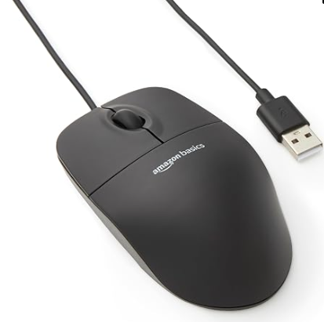 |  | 4 meses por defectos de fabricación con el vendedor o distribuidor | Alta confiabilidad y respuesta inmediata sin latencia ni interferencias al ser cableado; no requiere instalación de controladores ni cambio de baterías; diseño ligero, duradero y cómodo para uso diario en oficinas o aulas de clase; excelente relación costo-beneficio para dotación masiva de equipos. | Carece de botones laterales programables de avance/retroceso para navegación; el cable USB de 1.5m puede limitar el movimiento si la torre se encuentra muy alejada en el escritorio; sensibilidad fija a 1000 DPI sin botón selector de velocidad.
Nº 3 | MERCADO LIBRE | Ver Cotización | Mouse Gamer Ergonómico Electrónico Programable Silenciar | $48.000 COP | $57.120 COP | $12,00 USD | CONTADO | Para aprovechar la función de "Programable", es indispensable instalar el software proporcionado por el fabricante del modelo específico; generalmente cuenta con memoria interna para guardar al menos un perfil de configuración. | Diseño ergonómico estructurado para el descanso de la mano y reducción de tensión; incorpora microinterruptores (switches) de tecnología "Silent Clic" que reducen el ruido de pulsación en un 90%; sensor óptico ajustable por niveles (usualmente entre 1200 y 7200 DPI); de 6 a 7 botones totalmente programables mediante software dedicado para asignar macros o atajos de teclado; sistema de iluminación LED RGB dinámica; conexión por cable USB trenzado de alta resistencia (o variante inalámbrica 2.4Ghz con batería recargable). | 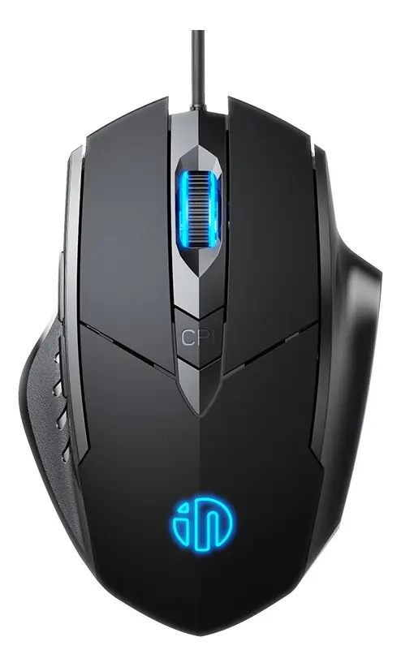 |  | 5 meses por defectos de fabricación con el vendedor o distribuidor | Excelente para ambientes compartidos, clases, oficinas o sesiones de trabajo en la madrugada gracias a sus clics inaudibles; la ergonomía mejora el agarre y previene fatiga articular; la programación de botones aumenta enormemente la productividad en software de desarrollo, diseño o en juegos al tener atajos rápidos en el pulgar. | Los clics silenciosos pueden sentirse un poco "suaves" o esponjosos frente al tacto mecánico y ruidoso de un mouse gamer tradicional (lo cual requiere mínima adaptación); el software para programar macros suele ser compatible únicamente con entornos Windows.

Lector de Código de Barras
CUADRO DE COTIZACIONES

Lector de Código de Barras

Presupuestos (a) | Empresa (Nombre fiscal de la empresa) | Nº de CUIT, Dirección, Teléfono (Datos de la empresa) | Descripción del bien/ servicio (b) Características de los bienes/ servicios | Importe Unitario (moneda nacional) | Importe Total IVA incluido (moneda nacional) | Importe Total (moneda extranjera) | Forma de Pago (Contado o Cheque) | Observaciones (se debe incluir toda aquella característica que no ha sido posible incluir anteriormente) | Características | Imagen | Sugerencia | Garantía | Ventajas | Desventajas
Nº 1 | MERCADO LIBRE | Ver cotizacion | Lector De Código De Barras Rápido, De Cable Usb Color Negro | $75.000 COP | $89.250 COP | $19,75 USD | CONTADO | Incluye la posibilidad de configurar sufijos como la tecla Enter o Tabulador al final de cada lectura mediante el escaneo de los códigos de programación incluidos en el manual del usuario. | Lector óptico/láser portátil tipo pistola de alta velocidad de escaneo (hasta 200 a 300 lecturas por segundo); conexión por cable USB con tecnología Plug & Play (reconocimiento automático como teclado emulado sin instalar controladores); compatible con códigos de barras unidimensionales 1D (UPC, EAN-13, Code 39, Code 128, Codabar, Interleaved 2 of 5, entre otros); carcasa plástica ABS antichoque de color negro resistente a caídas accidentales de hasta 1.5 metros; indicador de lectura mediante pitido (Beeper) audible y luz LED de confirmación; compatible con Windows, Linux, Android y macOS. | 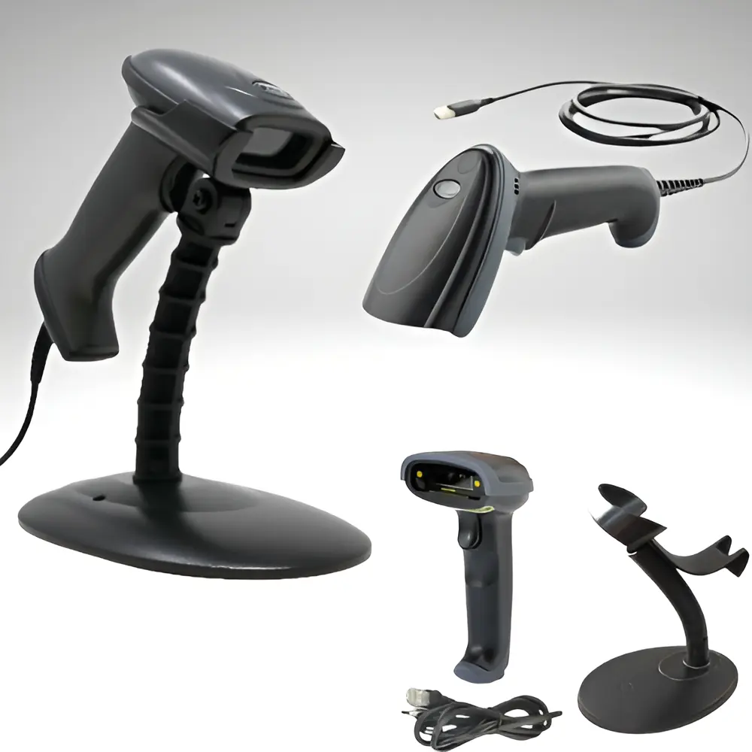 | La alternativa más completa y versátil es el Escáner Inalámbrico Recargable QR 1D/2D, pues permite escanear tanto códigos de barras tradicionales como códigos QR en pantallas de celulares sin atarse a cables; si el presupuesto es ajustado y no requieres movilidad inalámbrica pero sí leer QR, el Jaltech 2D QR USB es la mejor opción en costo-beneficio para mostrador. | 6 a 12 meses por defectos de fábrica directos con el distribuidor | Lectura instantánea y precisa incluso de códigos de barras ligeramente dañados, borrosos o arrugados; no requiere uso de baterías ni recargas al alimentarse directamente por el puerto USB; instalación inmediata sumamente sencilla en cualquier software POS, hojas de cálculo o sistemas de inventario; precio económico con alta durabilidad de gatillo. | Limitado al alcance del cable físico USB (normalmente de 1.5 a 1.8 metros) sin libertad de movimiento inalámbrico; los modelos láser/ópticos estándar 1D no pueden leer códigos QR ni códigos de barras bidimensionales 2D mostrados en pantallas de celulares.
Nº2 | MERCADO LIBRE | Ver cotizacion | Escáner Inalámbrico Recargable Lector Código Barras Qr 1/2d | $127.000 COP | $151.130 COP | $31,00 USD | CONTADO | El lector cuenta con un motor de decodificación CMOS avanzado que permite la lectura precisa de códigos QR en pantallas brillantes o con bajo contraste sin generar reflejos molestos. | Lector óptico CMOS de imágenes de alta velocidad para simblologías 1D y 2D (incluyendo códigos QR, Data Matrix, PDF417, EAN, UPC); triple modo de conexión: inalámbrico por nano receptor USB 2.4GHz, Bluetooth de largo alcance y conexión directa por cable USB para escaneo y carga simultánea; batería interna de litio recargable de alta duración (de 1500 mAh a 2000 mAh); capacidad para leer códigos directamente desde pantallas de celulares, tablets y monitores, así como en etiquetas impresas, borrosas o arrugadas; estructura plástica ABS reforzada con protección de goma anti-caídas de hasta 1.5 metros; compatible con Windows, macOS, Android, iOS y Linux. | 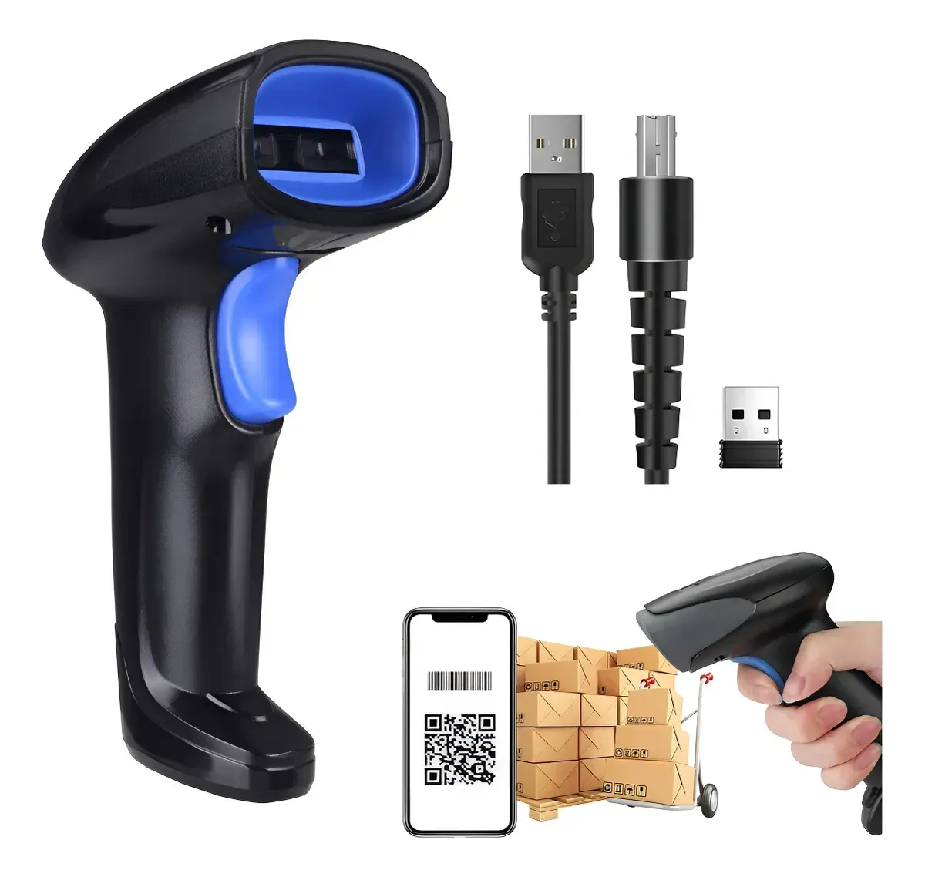 |  | 6 a 12 meses directos por defectos de fabricación con el vendedor o distribuidor | Movilidad absoluta sin enredos de cables para trabajar libremente por todo el local o depósito; versatilidad total al escanear tanto códigos de barras tradicionales (1D) como códigos QR (2D) digitales e impresos; gran capacidad de autonomía que permite jornadas completas de trabajo continuo con una sola carga; modo de almacenamiento fuera de línea (modo inventario) que guarda miles de códigos internamente cuando está fuera de rango para descargarlos luego al sistema. | Requiere atención en la recarga periódica de la batería para evitar interrupciones en momentos de alto flujo de caja; la configuración avanzada de sufijos o modos de conexión requiere consultar y escanear el manual de códigos de programación.
Nº 3 | MERCADO LIBRE | Ver cotizacion | Lector Código De Barras Jaltech 2d Qr Y Barras Usb | $105.000 COP | $124.950 COP | $25,25 USD | CONTADO | El sensor de tecnología CMOS escanea fácilmente códigos arrugados, con bajo contraste o ligeramente deteriorados, y permite programar caracteres de control como Enter o Tab mediante los códigos del manual de usuario. | Sensor de imagen CMOS de matriz óptica para lectura multidireccional de simbologías 1D (EAN-13, UPC, Code 128, Code 39) y 2D (Códigos QR, Data Matrix, PDF417); interfaz con conexión directa por cable USB Plug & Play sin necesidad de controladores adicionales; capacidad para escanear tanto códigos impresos en etiquetas/papel como digitales desde pantallas de smartphones, monitores y tablets; gatillo de alta durabilidad operacional con respuesta inmediata; indicador de lectura mediante tono de pitido (beeper) audible y señal lumínica LED; chasis ergonómico tipo pistola fabricado en resina ABS de alto impacto de color negro; compatible con Windows, Linux, macOS y sistemas POS. | 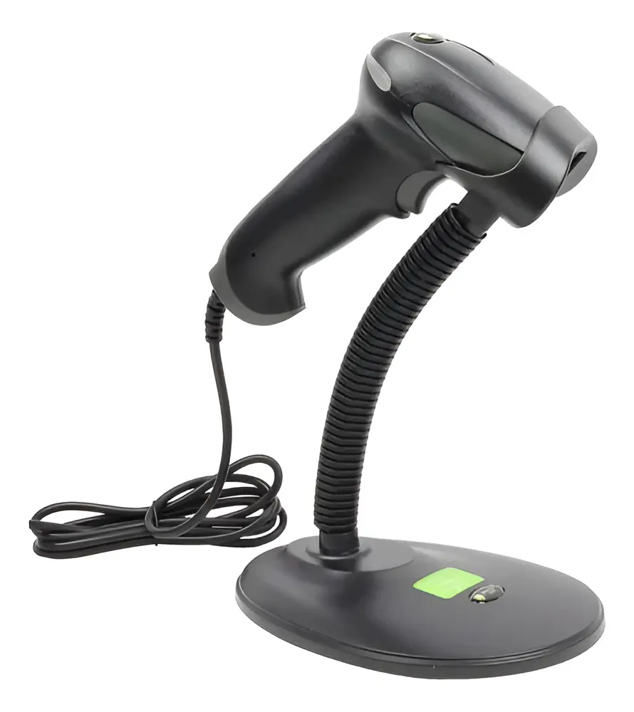 |  | 6 a 12 meses por defectos directos de fabricación con la marca o distribuidor | Alta precisión y velocidad al leer códigos 2D/QR y códigos 1D tradicionales sin importar la orientación; excelente rendimiento al escanear códigos en pantallas digitales brillante o con poco brillo; alimentación e interfaz directa mediante un solo cable USB (no requiere baterías ni cargas); excelente relación costo-beneficio respaldada por la marca Jaltech para integración en sistemas informáticos. | La movilidad se encuentra restringida a la longitud física del cable USB (aproximadamente 1.5 a 1.8 metros) al no contar con conectividad inalámbrica o Bluetooth; no incluye base o soporte de escritorio para modo de escaneo automático manos libres de fábrica.

Impresora Térmica de Recibos
CUADRO DE COTIZACIONES

Impresora Térmica de Recibos

Presupuestos (a) | Empresa (Nombre fiscal de la empresa) | Nº de CUIT, Dirección, Teléfono (Datos de la empresa) | Descripción del bien/ servicio (b) Características de los bienes/ servicios | Importe Unitario (moneda nacional) | Importe Total IVA incluido (moneda nacional) | Importe Total (moneda extranjera) | Forma de Pago (Contado o Cheque) | Observaciones (se debe incluir toda aquella característica que no ha sido posible incluir anteriormente) | Características | Imagen | Sugerencia | Garantía | Ventajas | Desventajas
Nº 1 | MERCADO LIBRE | Ver Cotización | Impresora térmica de recibos de 58 mm, alta velocidad, Bluetooth y USB | $ 89,900.00 | $ 106,981.00 | $50.48 | CONTADO | Impresora térmica compacta diseñada para la impresión de recibos en puntos de venta. Utiliza impresión térmica directa, por lo que no necesita cartuchos de tinta. Cuenta con conexión Bluetooth y USB, lo que permite conectarla a diferentes dispositivos compatibles. Su tamaño facilita su ubicación en espacios reducidos y resulta adecuada para imprimir comprobantes de las ventas realizadas en All Campo. | • Impresión térmica directa, sin necesidad de tinta. • Utiliza rollos de papel térmico de 58 mm. • Conectividad Bluetooth para conexión inalámbrica con dispositivos compatibles. • Conexión USB para conexión directa con equipos. • Diseño compacto que facilita su ubicación en el área de trabajo. • Impresión orientada a recibos y comprobantes de venta. • Adecuada para puntos de venta que requieren impresión rápida de comprobantes. | 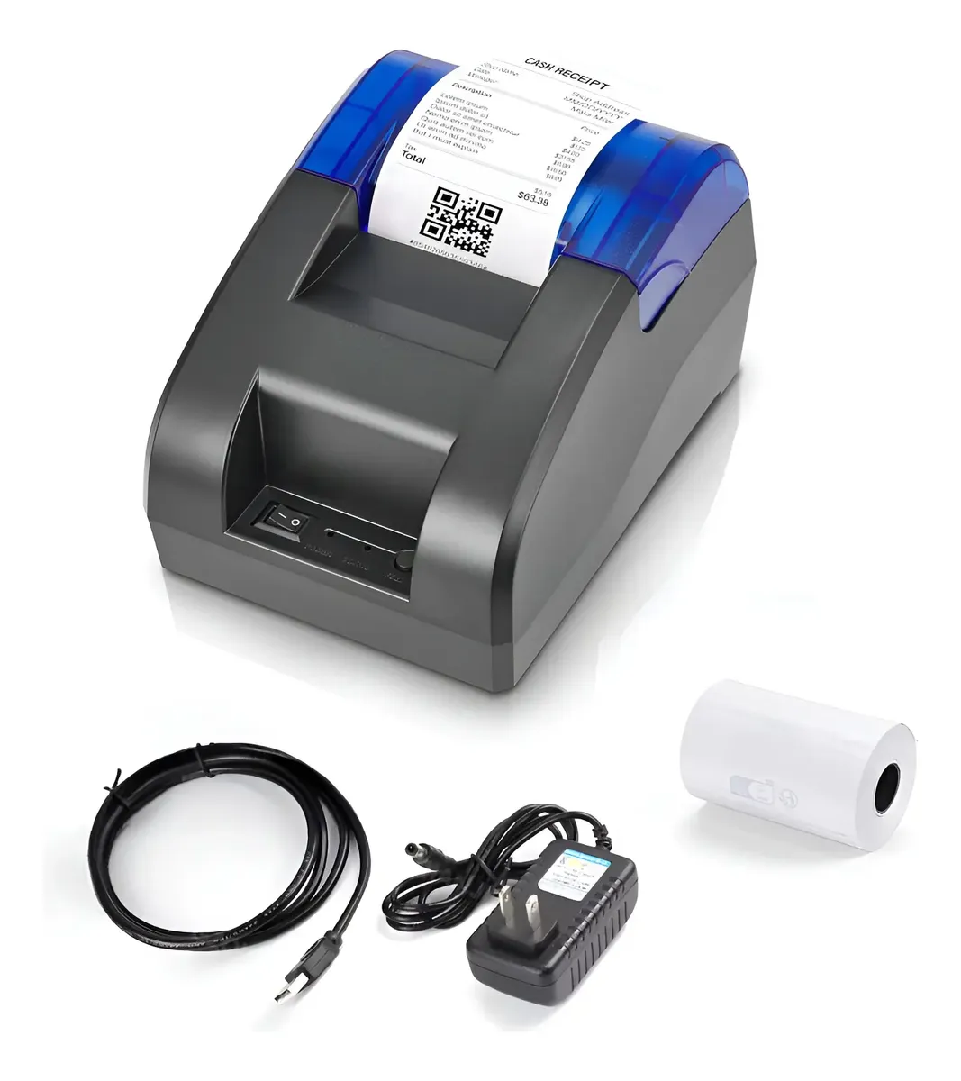 | Se recomienda adquirir la Epson TM-T20IIIL de Falabella (N.º 2), con un precio final de $521.101 IVA incluido, porque ofrece el mejor equilibrio entre precio, confiabilidad, velocidad y características para el sistema de ventas de All Campo. La opción N.º 1 de Mercado Libre es mucho más económica, con un precio de $106.981 IVA incluido, y cuenta con Bluetooth y USB, pero es una alternativa más básica y se dispone de menor información sobre su respaldo y características para un uso comercial frecuente. Por otro lado, la opción N.º 3 también es una Epson TM-T20IIIL, con características similares a la N.º 2, pero tiene un precio mayor de $581.910 IVA incluido, sin ofrecer una ventaja adicional que justifique pagar la diferencia. Por estas razones, la N.º 2 resulta la alternativa más conveniente, ya que proporciona las características necesarias para imprimir los recibos de las ventas de manera eficiente y confiable, sin asumir un costo innecesariamente elevado. | 30 días | • Es la opción de menor precio. • Cuenta con conexión Bluetooth y USB. • Su tamaño compacto facilita su ubicación en el mostrador. • No necesita cartuchos de tinta porque utiliza impresión térmica. • Es adecuada para imprimir recibos de ventas de manera sencilla. | • Utiliza papel térmico de 58 mm, con un formato de recibo más pequeño. • Es una opción más básica frente a las impresoras Epson. • Se cuenta con menos información sobre su garantía y respaldo. • Puede ofrecer menos prestaciones para un uso comercial frecuente.
Nº2 | Falabella | Ver cotización | Epson TM-T20IIIL, impresora térmica de recibos | $ 437,900.00 | $ 521,101.00 | $245.90 | CONTADO | Impresora térmica diseñada específicamente para establecimientos comerciales y puntos de venta que requieren imprimir recibos de manera frecuente. Cuenta con conexiones USB y Ethernet, ofrece una velocidad de impresión de hasta 200 mm/s y está diseñada para un funcionamiento confiable en actividades comerciales. Incluye un rollo de papel térmico inicial para facilitar su puesta en funcionamiento. | • Impresión térmica directa sin utilización de tinta. • Velocidad de impresión de hasta 200 mm/s. • Conexión USB para conexión con computadores y otros equipos compatibles. • Conexión Ethernet para integrarse a una red local. • Diseñada para impresión frecuente de recibos en puntos de venta. • Utiliza papel térmico. • Fabricante Epson, reconocido en el mercado de soluciones de impresión. • Diseño pensado para establecimientos comerciales. | 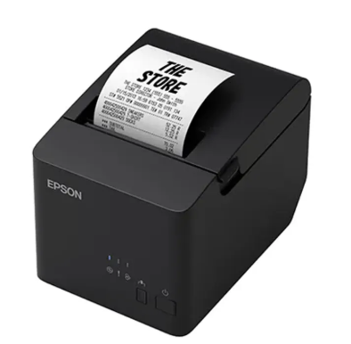 |  | 1 año | • Marca reconocida en soluciones de impresión. • Diseñada específicamente para puntos de venta. • Velocidad de impresión de hasta 200 mm/s. • Cuenta con conexiones USB y Ethernet. • Adecuada para imprimir recibos de manera frecuente. • Incluye un rollo de papel térmico inicial. | • Tiene un precio considerablemente mayor que la N.º 1. • No cuenta con Bluetooth. • No incluye conexión Wi-Fi. • Requiere una mayor inversión inicial.
Nº 3 | POWER DEAL | Ver Cotización | Epson TM-T20IIIL-001, impresora de recibos térmica color negro | $ 489,000.00 | $ 581,910.00 | $274.59 | CONTADO | Impresora térmica de la línea Epson TM-T20IIIL, diseñada para establecimientos comerciales y puntos de venta. Permite imprimir recibos sin utilizar tinta y cuenta con conexiones USB y Ethernet para facilitar su integración con equipos y redes. Su velocidad de impresión permite atender las operaciones de venta de manera eficiente y está orientada a un uso comercial frecuente. | • Impresión térmica directa sin necesidad de tinta. • Velocidad de impresión de hasta 200 mm/s. • Conexión USB para equipos compatibles. • Conexión Ethernet para conexión a una red local. • Utiliza papel térmico para la impresión de recibos. • Diseño compacto para espacios de trabajo comerciales. • Diseñada para puntos de venta y emisión frecuente de comprobantes. • Pertenece a la misma línea Epson TM-T20IIIL de la opción N.º 2. | 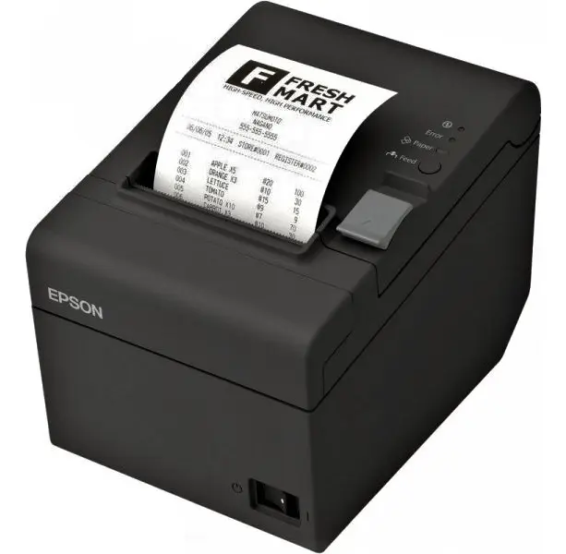 |  | 1 Año | • Marca Epson reconocida. • Diseñada para establecimientos comerciales y puntos de venta. • Velocidad de impresión de hasta 200 mm/s. • Cuenta con conexiones USB y Ethernet. • No necesita tinta para imprimir. • Adecuada para un uso frecuente en el sistema de ventas. | • Es la opción de mayor precio. • Tiene características muy similares a la N.º 2. • Cuesta $60.809 más IVA incluido que la N.º 2. • El precio adicional no representa un beneficio significativo para las necesidades de All Campo.

Regulador de Voltaje UPS
CUADRO DE COTIZACIONES

Regulador de Voltaje / UPS

Presupuestos (a) | Empresa (Nombre fiscal de la empresa) | Nº de CUIT, Dirección, Teléfono (Datos de la empresa) | Descripción del bien/ servicio (b) Características de los bienes/ servicios | Importe Unitario (moneda nacional) | Importe Total IVA incluido (moneda nacional) | Importe Total (moneda extranjera) | Forma de Pago (Contado o Cheque) | Observaciones (se debe incluir toda aquella característica que no ha sido posible incluir anteriormente) | Características | Imagen | Sugerencia | Garantía | Ventajas | Desventajas
Nº 1 | MERCADO LIBRE | Ver Cotizacion | Ups Interactiva Forza Bt-1001, 1000va/600w 8 Tomas Regulador Color Negro | $ 176,000.00 | $ 209,440.00 | $98.83 | CONTADO | Como detalles técnicos importantes que vale la pena conocer, la división de las tomas en este UPS es fundamental: las dos salidas destinadas a impresoras o equipos de alto consumo instantáneo no deben conectarse al respaldo de batería para evitar que un pico de arranque apague o sobrecargue el inversor. Asimismo, es recomendable realizarle una prueba de descarga a la batería interna cada cierto tiempo, ya que estos acumuladores tienden a desgastarse con los años debido a las constantes correcciones de voltaje en zonas con redes eléctricas inestables. | El UPS interactivo Forza BT-1001 es un dispositivo de protección eléctrica de 1000VA y 600W de potencia, diseñado para mantener seguros los equipos electrónicos ante variaciones en la red y evitar la pérdida de información. Este equipo incorpora un sistema de respaldo de energía por batería que se activa automáticamente ante cortes repentinos de luz, otorgando el tiempo necesario para guardar tareas o apagar los aparatos de forma segura. En su estructura exterior de color negro cuenta con un total de ocho tomas de corriente, de las cuales seis brindan protección con respaldo de batería y dos funcionan como supresor de picos y regulador para conectar dispositivos como impresoras. | 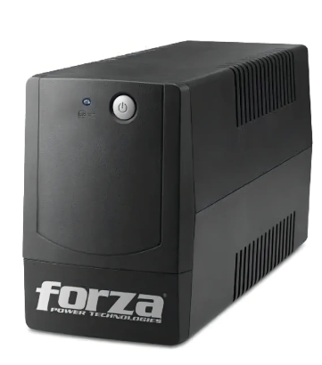 | Se recomienda comprar la N.º 1, la Ups Interactiva Forza BT-1001 ($176.000). Es la única de las tres que sí protege el negocio ante un corte de luz: tiene batería interna y 8 tomas (6 con respaldo de batería para el computador y el monitor, y 2 para la impresora), a buen precio. La N.º 2 ($83.400) es la más barata, pero NO es un UPS real: no tiene batería, así que si se va la luz el computador se apaga de inmediato y se puede perder información. La N.º 3 ($899.000) es la de mejor calidad y con la mejor garantía (12 meses, frente a 30 días de la N.º 1), pero cuesta 5 veces más y solo trae 3 tomas. En conclusión: la N.º 1 es la mejor opción para este proyecto por precio y porque sí cumple la función de un UPS. Como su garantía es de solo 30 días, conviene pedirle al vendedor que la extienda antes de comprar. | 30 dias | Ofrece respaldo de batería ante cortes de luz inesperados, permitiendo guardar el trabajo y apagar el equipo sin perder información. Incluye un total de 8 tomas de corriente, distribuidas inteligentemente para diferentes necesidades del usuario. Cuenta con 6 salidas con respaldo de batería para conectar dispositivos sensibles y costosos como la computadora o pantallas. Posee 2 tomas dedicadas con protección contra sobretensiones (SPV) especiales para impresoras u otros periféricos. Protege eficazmente tus aparatos electrónicos contra variaciones, fluctuaciones y caídas repentinas en la línea eléctrica. | Su potencia máxima de salida es de 600W, lo que limita la cantidad de equipos de alto consumo que puedes conectar simultáneamente al respaldo de batería. La batería interna tiene una autonomía limitada durante los apagones, diseñada solo para unos pocos minutos de emergencia y no para operar por horas. El tamaño y peso del dispositivo suelen ser mayores en comparación con una regleta o un regulador simple, ocupando más espacio físico.
Nº2 | Mercado libre | Ver Cotizacion | Regulador Estabilizador De Energía Voltaje 1000va Nominal | $ 83,400.00 | $ 99,246.00 | $46.83 | CONTADO | Como detalles técnicos importantes que vale la pena destacar, este modelo cuenta con un amplio rango de voltaje de entrada que tolera caídas desde los 92V hasta los 144V, lo que resulta sumamente útil en zonas con redes eléctricas inestables donde el voltaje baja constantemente. Adicionalmente, aunque el equipo dispone de una interfaz USB de comunicación y puertos USB de carga, es importante no confundir la función de estos últimos, ya que están diseñados para suministrar energía de carga a dispositivos móviles o accesorios compatibles y no para la transferencia de datos del sistema. | El estabilizador de voltaje CDP modelo R2C-AVR1008 es un dispositivo regulador de energía de 1000VA nominales, diseñado para proteger computadoras, consolas de videojuegos, tabletas y periféricos contra variaciones severas en la línea eléctrica. Este equipo opera con un voltaje de entrada de 110V (admitiendo un rango de entrada de 92V a 144V) y cuenta con una interfaz USB junto con cuatro puertos USB de carga dedicados. En su diseño compacto de color negro, que pesa 1.42 kg y mide 10 cm de ancho por 18.8 cm de profundidad y 15.5 cm de altura, integra un total de ocho tomas de corriente para conectar múltiples aparatos. Además, incorpora una pantalla LCD informativa, un indicador LED de estado y un botón de encendido y apagado para facilitar el control operativo diario. | 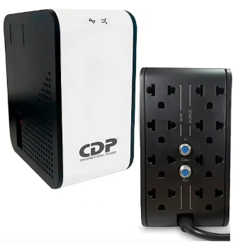 |  | 1 mes | Ofrece una potencia nominal de 1000VA para regular y estabilizar de forma segura el voltaje que reciben tus dispositivos electrónicos. Cuenta con 8 tomas de corriente en total, permitiendo conectar una gran variedad de equipos y periféricos al mismo tiempo. Incorpora 4 puertos USB prácticos para cargar dispositivos directamente sin ocupar enchufes adicionales. Incluye una pantalla LCD y un indicador LED que permiten monitorear visualmente el estado del voltaje en tiempo real. Tiene un diseño ligero y compacto de apenas 1.42 kg, facilitando su ubicación en escritorios o espacios reducidos. | Al ser un estabilizador regulador y no un UPS, no cuenta con batería interna, por lo que los equipos conectados se apagarán inmediatamente si ocurre un corte total de energía eléctrica. Su rango de estabilización de salida es del 12%, lo que significa que el voltaje enviado a los aparatos puede oscilar ligeramente dentro de ese margen durante las correcciones. No incluye interruptor de ahorro de energía ni función de carga automática en modo apagado. Su capacidad máxima está limitada a 1000VA, por lo que no es apto para conectar electrodomésticos pesados o equipos de alto consumo industrial.
Nº 3 | Mercado libre | Ver Cotizacion | Ups On Line De 1kva Forza Fdc 1000t 1000va 800w 120v | $ 899,000.00 | $ 1,069,810.00 | $504.82 | CONTADO | Como detalles técnicos fundamentales que diferencian a este modelo, la tecnología de doble conversión en línea significa que la energía de la red se transforma primero en corriente continua y luego nuevamente en corriente alterna, logrando que el equipo conectado no reciba nunca las fluctuaciones directas de la red eléctrica. Adicionalmente, cuenta con una función de autoverificación de batería programada para detectar anomalías de forma preventiva, mientras que el termofusible de protección interno añade una capa extra de seguridad cortando el suministro si el transformador sufre un calentamiento extremo por sobrecarga prolongada. | La UPS Online Forza de 1KVA es un sistema de respaldo eléctrico de máxima gama que utiliza una topología de doble conversión en línea para suministrar una onda senoidal pura de 120V a los equipos conectados. Este dispositivo cuenta con una capacidad de 1000VA y 800W, operando mediante un tipo de entrada NEMA 5-15P y ofreciendo tres salidas NEMA 5-15R protegidas. Su diseño integra tecnologías avanzadas como regulación automática de voltaje, función de arranque en frío para operar sin suministro de red alterna y un termofusible de protección que desconecta automáticamente la electricidad si la temperatura del transformador se eleva demasiado. Además, incluye puertos de comunicación USB, SNMP y RS-232 compatibles con el software de gestión Forza Tracker, autoverificación periódica de la batería y un indicador LCD de estado en tiempo real para un control y monitoreo simplificado. | 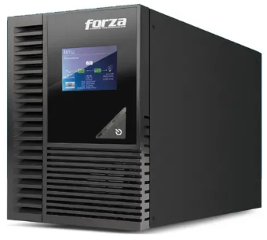 |  | 12 meses | Utiliza tecnología de doble conversión en línea y entrega una onda senoidal pura, ofreciendo energía limpia y segura ideal para equipos electrónicos sensibles. Posee una capacidad superior de 800W reales frente a otros modelos de 1000VA, soportando cargas de trabajo más exigentes. Cuenta con puertos de comunicación y software de gestión dedicado para habilitar el apagado automático y seguro de las computadoras conectadas. Incorpora un indicador LCD que facilita el monitoreo constante del estado de la UPS sin conjeturas. Ofrece una garantía de 12 meses por defectos de fábrica respaldada por el vendedor. | Ofrece únicamente tres salidas de corriente (NEMA 5-15R), lo que limita la cantidad de dispositivos que se pueden conectar de forma directa. Su tecnología de doble conversión en línea y sus componentes avanzados suelen implicar un costo de adquisición más elevado que el de una UPS interactiva tradicional. Al ser un equipo de uso profesional y continuo, su peso y dimensiones internas son considerables debido a la exigencia de sus circuitos de conversión. La garantía de 12 meses no aplica si se detecta un mal uso del equipo por parte del usuario.

Sistema Operativo Windows 11
CUADRO DE COTIZACIONES

Sistema Operativo Windows 11

Presupuestos (a) | Empresa (Nombre fiscal de la empresa) | Nº de CUIT, Dirección, Teléfono (Datos de la empresa) | Descripción del bien/ servicio (b) Características de los bienes/ servicios | Importe Unitario (moneda nacional) | Importe Total IVA incluido (moneda nacional) | Importe Total (moneda extranjera) | Forma de Pago (Contado o Cheque) | Observaciones (se debe incluir toda aquella característica que no ha sido posible incluir anteriormente) | Características | Imagen | Sugerencia | Ventajas | Desventajas
Nº 1 | Colombia PC | Ver Cotizacion | Windows 11 Professional Serial de Activación | $ 38,000.00 | $ 45,220.00 | $21.34 | CONTADO | Como detalles técnicos importantes a considerar antes de la compra, es fundamental verificar que el equipo cumpla con los requisitos mínimos de almacenamiento (64 GB o más) y cuente con firmware UEFI compatible con Arranque seguro, ya que de lo contrario el sistema no permitirá la instalación. Adicionalmente, aunque la licencia es permanente y permite formatear y reutilizar la clave en el mismo equipo, esta se vincula a los componentes principales de hardware, lo que significa que un cambio drástico de placa madre podría invalidar la activación y requerir un nuevo proceso de validación. | La licencia de Microsoft Windows 11 Pro es un sistema operativo avanzado diseñado para profesionales y empresas que ofrece una experiencia moderna, un menú de inicio renovado, escritorios virtuales y herramientas de productividad mejoradas. Este software requiere un pago único sin suscripciones e incluye activación permanente en línea mediante una clave de producto original de 25 caracteres válida para un solo equipo. En el ámbito de la seguridad, incorpora funciones avanzadas como el cifrado de dispositivos BitLocker, protección de red contra virus y ransomware, arranque seguro contra software malicioso y autenticación biométrica mediante Windows Hello. Asimismo, integra herramientas exclusivas de gestión empresarial y control corporativo como soporte para Active Directory, directivas de grupo, gestión de dispositivos móviles y Windows Information Protection para prevenir fugas de datos. | 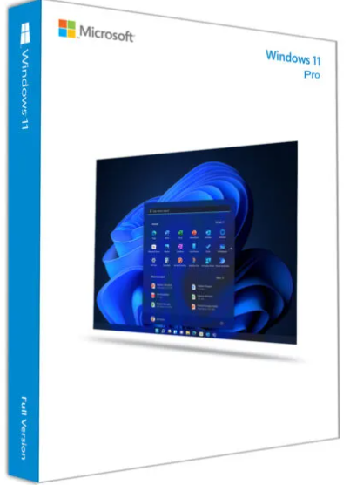 | Se recomienda comprar la N.º 2, Windows 11 Pro Retail ($58.000). Es solo $20.000 más cara que la N.º 1, pero tiene una gran ventaja: es transferible. Si en el futuro se cambia de computador o de tarjeta madre, la licencia se puede volver a usar en el equipo nuevo. La N.º 1 ($38.000) es tipo OEM: queda pegada para siempre al primer computador donde se instale. La N.º 3 ($1.099.999) es la licencia oficial de Microsoft, pero cuesta casi 19 veces más que la N.º 2 sin ser una licencia distinta (ambas son Windows 11 Pro), así que no se justifica pagar esa diferencia. | Ofrece activación permanente y de pago único, eliminando la necesidad de renovaciones o suscripciones mensuales. Cuenta con un nivel de seguridad superior gracias al cifrado BitLocker, Windows Hello y protección avanzada contra malware. Incluye herramientas profesionales de gestión y redes empresariales que no vienen en la versión Home del sistema. Permite el envío digital casi instantáneo de la clave de producto por correo electrónico en menos de cinco minutos. Cuenta con asesoría técnica gratuita vía WhatsApp para guiar el proceso de instalación y activación inicial. | La licencia está restringida y es válida únicamente para un solo equipo (1 PC), por lo que se requiere una clave separada para cada dispositivo adicional. Exige requisitos de hardware específicos y estrictos en el equipo, como la presencia obligatoria de un chip TPM 2.0 y procesadores compatibles de 64 bits. La asistencia técnica incluida solo cubre la instalación y activación, debiendo contactar directamente al fabricante para dudas de uso general. Al tratarse de una clave digital de tipo OEM o minorista de importación, su validez depende estrictamente de que se valide en el tiempo estipulado por el proveedor.
Nº2 | Colombia keys | Ver Cotizacion | Windows 11 Pro Retail | $ 58,000.00 | $ 69,020.00 | $32.57 | CONTADO | Como detalles técnicos fundamentales que se deben tener en cuenta, la naturaleza transferible de esta licencia Retail significa que la clave no se queda permanentemente atada al primer hardware donde se activa, permitiendo desvincularla para usarla en un futuro ordenador, a diferencia de las versiones OEM. Asimismo, el proceso de actualización desde la versión Home hacia la Pro requiere obligatoriamente validar previamente con el soporte técnico de la tienda y contar con conexión a internet estable, ya que el sistema realiza comprobaciones remotas en los servidores de Microsoft para autorizar el cambio de edición. | La licencia digital de Microsoft Windows 11 Pro en su versión Retail es un sistema operativo avanzado diseñado para profesionales y empresas que ofrece una interfaz sofisticada, herramientas de productividad optimizada como Snap Layouts y soporte para ejecución de máquinas virtuales mediante Hyper-V. Este producto se adquiere mediante un pago único sin suscripciones e incluye el envío por correo electrónico de una clave de producto original de 25 caracteres para 1 PC, habilitando una activación en línea rápida y directa desde la configuración del sistema. En el plano de la seguridad y conectividad, incorpora cifrado BitLocker, autenticación biométrica con Windows Hello, herramientas de gestión empresarial como Directiva de Grupo y soporte para Escritorio Remoto. Para su correcta instalación, el equipo debe cumplir estrictamente con los requisitos mínimos de hardware, incluyendo un procesador compatible de 64 bits con 2 o más núcleos, 4 GB de RAM, 64 GB de almacenamiento, firmware UEFI con Arranque Seguro y un módulo de plataforma segura TPM versión 2.0. | 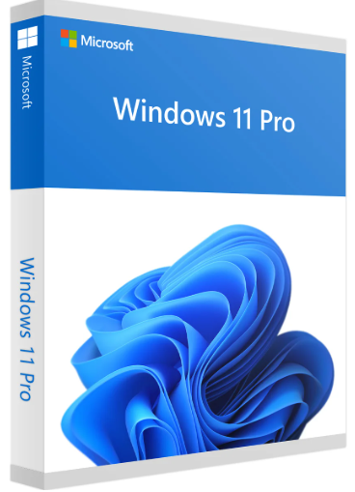 |  | La clave digital está estrictamente limitada al uso en un solo equipo (1 PC) de manera simultánea. El código de activación cuenta con un plazo de caducidad estipulado para su canje (14 días desde la compra), perdiendo el derecho a soporte si expira ese tiempo. No se realizan reembolsos ni cambios por errores de compra por parte del usuario, por lo que es obligatorio verificar tener instalado Windows 11 previamente. Requiere de manera obligatoria componentes específicos de hardware moderno en la PC, como el chip TPM 2.0 y compatibilidad con UEFI, bloqueando su instalación en equipos antiguos | Al tratarse de una licencia de tipo Retail, cuenta con la ventaja de poder ser transferida a otro equipo en el futuro si cambias de computadora. Ofrece un sistema de pago único sin renovaciones mensuales ni costos ocultos por suscripción. Permite realizar tanto una instalación limpia como actualizar directamente desde Windows 11 Home a la edición Pro bajo las condiciones del fabricante. Incluye envío digital rápido de la clave de producto y soporte directo por WhatsApp o chat en caso de problemas con la activación inicial. Cuenta con herramientas de virtualización integradas (Hyper-V) y funciones avanzadas de seguridad y conectividad remota.
Nº 3 | Microsoft | Ver Cotizacion | Windows 11 Pro (Descargar) | $ 1,099,999.00 | $ 1,308,998.00 | $617.69 | CONTADO | Como detalles técnicos cruciales que se deben verificar antes de adquirir esta versión, es indispensable comprobar si el ordenador cuenta con la compatibilidad necesaria mediante las herramientas oficiales del sistema, ya que si la PC proviene de Windows 10 y el hardware no es compatible, la instalación será bloqueada automáticamente. Adicionalmente, este tipo de licencia digital para nuevas instalaciones está pensada para equipos modernos que ya superaron las barreras de compatibilidad de firmware y seguridad exigidas por Microsoft, por lo que intentar instalarlo en equipos antiguos sin soporte oficial requerirá modificaciones avanzadas no garantizadas por el fabricante. | La versión de descarga digital de Microsoft Windows 11 Pro es un sistema operativo oficial diseñado específicamente para el trabajo híbrido y entornos profesionales, enfocado en ofrecer una experiencia de usuario sencilla y eficaz que maximiza la concentración y la productividad. Este software integra características avanzadas para aprovechar al máximo el espacio de escritorio disponible, brindando total compatibilidad con aplicaciones corporativas y herramientas modernas de administración en la nube. Además, está estructurado bajo un enfoque de seguridad listo para esquemas de Confianza Cero, ayudando a proteger de manera integral los datos y el acceso de la información empresarial sin importar el lugar desde donde se opere. | 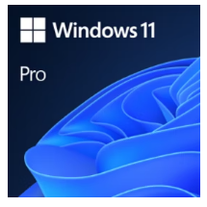 |  | Está diseñado para optimizar el flujo de trabajo en modalidades de trabajo híbrido y profesional. Ofrece una interfaz intuitiva que mejora la concentración y facilita la organización del espacio de escritorio. Cuenta con compatibilidad optimizada para aplicaciones empresariales y administración basada en la nube. Incorpora arquitecturas de seguridad avanzadas orientadas a la Confianza Cero para blindar los datos corporativos. | Requiere de manera estricta que el equipo cumpla con todos los requisitos mínimos de hardware exigidos para Windows 11. No permite su instalación en computadoras que ejecutan Windows 10 si estas no son compatibles o no pueden usar Windows Update para la actualización. Está restringido exclusivamente para equipos que necesitan una nueva licencia del sistema operativo. Al tratarse de una versión de descarga directa, depende de una conexión a internet estable y compatible para completar el proceso de obtención.

Antivirus
CUADRO DE COTIZACIONES

Antivirus

Presupuestos (a) | Empresa (Nombre fiscal de la empresa) | Nº de CUIT, Dirección, Teléfono (Datos de la empresa) | Descripción del bien/ servicio (b) Características de los bienes/ servicios | Importe Unitario (moneda nacional) | Importe Total IVA incluido (moneda nacional) | Importe Total (moneda extranjera) | Forma de Pago (Contado o Cheque) | Observaciones (se debe incluir toda aquella característica que no ha sido posible incluir anteriormente) | Características | Imagen | Sugerencia | Garantía | Ventajas | Desventajas
Nº 1 | Kaspersky Small Office Security | ver cotización | Antivirus | $ 375,000.00 | $ 135,419.00 | $130.88 | CONTADO | Es la única de las tres con precio fijo y visible sin cotizar aparte, con entrega inmediata (1 a 12 horas por correo). Ideal para un negocio que no cuenta con personal de TI propio. | -Protege 5 equipos: computadores, laptops y hasta el servidor de archivos del negocio. - Incluye 5 licencias móviles: protege también los celulares del personal si se usan para trabajar. -Detección con "machine learning": aprende a reconocer virus nuevos, no solo los ya conocidos. - Protección contra ransomware: bloquea virus que "secuestran" archivos pidiendo dinero. Gestor de contraseñas incluido. | 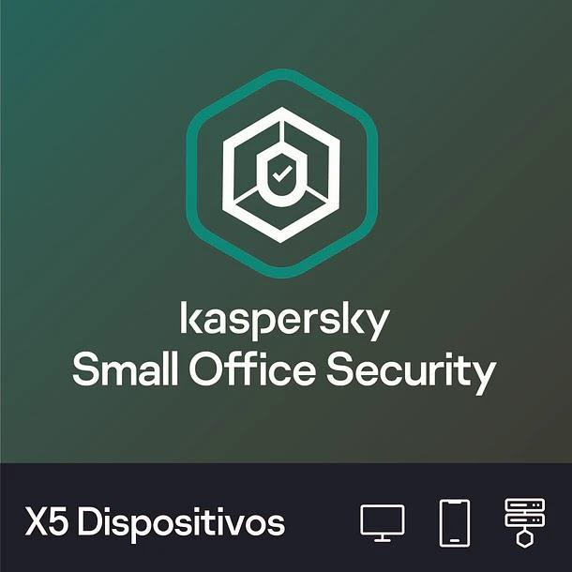 | Para este proyecto, Kaspersky Small Office Security es la opción más práctica — es la única con precio fijo, transparente y en stock inmediato en COP, cubre PC + móviles + 1 servidor de archivos en un solo paquete, y su costo ($375.000/año para 5 equipos) es bajo frente al valor total del proyecto. Bitdefender es técnicamente muy sólido pero su precio no es comparable sin cotizar aparte, y ESET es una buena alternativa si se prefiere una marca con más presencia local, aunque también requiere cotizar el plan empresarial exacto | 12 meses completos, con soporte remoto por WhatsApp del proveedor. | - Precio más económico y transparente de las tres: se sabe exactamente cuánto se va a pagar sin necesidad de cotizar por separado, lo que facilita presupuestar el proyecto. - Protege computadores, celulares y servidor de archivos en un solo paquete: cubre todos los puntos de entrada de un virus en el negocio (PC de caja, celular del encargado, archivos compartidos) con una sola licencia. Entrega inmediata por correo (1-12 horas): el negocio puede empezar a proteger sus equipos casi el mismo día de la compra, sin esperar envíos físicos. - Fácil de instalar sin personal de TI especializado: la consola web es intuitiva, pensada para que un administrador sin experiencia técnica pueda manejarla. - Protección contra ransomware con reversión de daños: si un archivo llega a ser cifrado por un virus, el sistema puede revertir el cambio automáticamente, evitando la pérdida total de la información. | - Solo incluye 1 servidor de archivos: si el negocio crece y necesita proteger más de un servidor, habría que subir a un plan de más dispositivos (10, 15, 20, etc.), con el costo adicional correspondiente. - El soporte se maneja por WhatsApp con el distribuidor, no directamente con Kaspersky: en caso de un problema técnico complejo, la resolución depende de la rapidez del intermediario y no de un canal oficial directo del fabricante. - Es una licencia de 1 año: al vencer, hay que renovarla o el negocio queda sin protección, a diferencia de compras "de por vida" (que en antivirus, de hecho, no existen en ningún proveedor serio).
Nº2 | Bitdefender GravityZone Small Business Security | ver dirección | Antivirus | $ 114.20 | $ - | $0.03 | CONTADO | Muy bien calificado en pruebas independientes de detección de virus. Su punto débil frente a Kaspersky es que no muestra precio fijo: hay que ingresar la cantidad de equipos en la página para calcular el costo. | - Protección en más de 30 capas: usa muchas técnicas distintas para detectar virus, más difícil de "engañar". - Consola centralizada en la nube: controla todos los equipos desde una sola pantalla, sin servidor propio. Protege también servidores Windows. El precio se ajusta según cuántos equipos se van a proteger. |  |  | Prueba gratuita disponible; renovación automática de suscripció | - Muy alta tasa de detección de amenazas: es reconocido en pruebas independientes de la industria como uno de los motores antivirus más efectivos del mercado, lo que reduce el riesgo de una infección exitosa. - No requiere servidor propio para administrar la protección: todo se gestiona desde la nube, así que el negocio no necesita comprar ni mantener un equipo adicional solo para el antivirus. - El precio se ajusta exactamente a la cantidad de equipos: no se paga de más por licencias que no se usan, a diferencia de paquetes cerrados de 5, 10 o 15 equipos. - Prueba gratuita disponible: el negocio puede probarlo un tiempo antes de comprometerse con el pago, para verificar que funcione bien con su hardware actual. - Protección de servidores Windows incluida: si el negocio llega a montar un servidor propio de archivos o base de datos, queda cubierto sin necesidad de otra licencia distinta. | - No muestra un precio fijo de entrada: a diferencia de Kaspersky, hay que ir a la página o contactar a un partner para saber el costo exacto, lo que retrasa un poco la decisión de compra. - Puede ser un poco más compleja de configurar al inicio: al tener más opciones y capas de protección, la configuración inicial puede requerir algo más de tiempo o ayuda técnica que Kaspersky. - Al comprar en línea, el límite es de hasta 100 dispositivos: si el negocio creciera mucho más allá de eso, tocaría gestionar la compra a través de un partner en vez de directamente en línea.
Nº 3 | ESET (tienda oficial Colombia — línea empresarial PROTECT / NOD32) | ver dirección | Antivirus | $ 245.57 | $ 169,480.00 | $43.52 | CONTADO | Marca con fuerte presencia y soporte técnico local en Colombia. Al igual que Bitdefender, el plan empresarial se cotiza según cantidad de dispositivos directamente en la tienda, sin tabla fija de precios por volumen como Kaspersky. | - Protección con inteligencia artificial: identifica comportamientos sospechosos, no solo virus conocidos. - Control de acceso a páginas web: se pueden bloquear sitios peligrosos o no relacionados con el trabajo. - Protección antiphishing: evita que el personal caiga en correos o páginas falsas. Consola en la nube, igual que Bitdefender. Precios en pesos colombianos, con opción de pago hasta en 12 cuotas. | 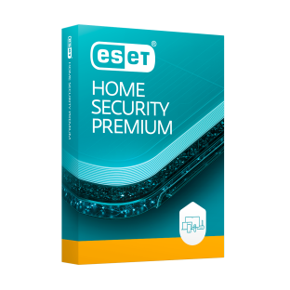 |  | Licencia con soporte oficial ESET Colombia; hasta 12 cuotas sin interés. | - Soporte técnico local fuerte en Colombia: al tener tienda y operación propia en el país, un reclamo de garantía o soporte se resuelve en español y sin depender de husos horarios internacionales. Tienda oficial en pesos colombianos, precios finales con impuestos: no hay sorpresas de conversión de moneda ni impuestos ocultos al momento de pagar. - Pago a cuotas sin interés (hasta 12 meses): facilita el flujo de caja del negocio en vez de pagar todo el valor de una sola vez. - Buen control de acceso web y protección antiphishing: útil para evitar que el personal abra correos falsos que suplantan bancos o proveedores, un riesgo común en negocios pequeños. - Protección con IA para comportamientos sospechosos: detecta amenazas nuevas (día cero) que otros antivirus más simples podrían no reconocer a tiempo. | - El precio del plan empresarial no aparece fijo: igual que Bitdefender, requiere cotizar según cantidad de equipos directamente en la página, lo que toma un paso adicional antes de decidir. - No queda claro si el plan más básico incluye protección de servidor de archivos: a diferencia de Kaspersky (que sí lo deja explícito desde 5 dispositivos), esto habría que confirmarlo directamente con el asesor de ESET antes de comprar. - La compra en línea puede requerir registro de datos de la empresa: el proceso de cotización pide información de la empresa para dar un precio ajustado, un paso extra frente a la compra directa de Kaspersky.

Servicios Nube
CUADRO DE COTIZACIONES

Servicios en la Nube (AWS / Google Cloud / Azure)

Presupuestos (a) | Empresa (Nombre fiscal de la empresa) | Nº de CUIT, Dirección, Teléfono (Datos de la empresa) | Descripción del bien/ servicio (b) Características de los bienes/ servicios | Importe Unitario precio aprox (moneda nacional) | Importe Total IVA incluido (moneda nacional) | Importe Total (moneda extranjera) | Forma de Pago (Contado o Cheque) | Observaciones (se debe incluir toda aquella característica que no ha sido posible incluir anteriormente) | Características | Imagen | Sugerencia | Planes disponibles | Ventajas | Desventajas
Nº 1 | Microsoft Azure App Service | ver cotización | Antivirus | $ 265.94 | $ 135,419.00 | $34.79 | CONTADO | Se cobra por el "tamaño" contratado, sin importar si se usa al máximo o no. Si el negocio crece, hay que subir de plan (casi duplica el costo cada vez). Conviene más si a futuro se usan herramientas Microsoft (como SQL Server). | - Aloja el sistema de información en internet: para que los empleados lo usen desde cualquier computador con conexión, sin necesidad de un servidor físico dentro del negocio. - Funciona por planes de tamaño fijo: como alquilar un local de un tamaño determinado. - Desde el plan Estándar en adelante: ajusta la capacidad solo si llegan más usuarios de lo normal. - Guarda copias de seguridad automáticas: todos los días (desde el plan Estándar). - Se integra fácil con otros programas de Microsoft: como Windows Server u Office. |  | Se recomienda AWS Elastic Beanstalk, porque en vez de pagar un "plan fijo" desde el principio, el negocio empieza pagando solo lo mínimo necesario (~$23.778 COP al mes) e irá agregando capacidad poco a poco a medida que crezca, sin comprometerse de una vez con un gasto mayor que quizás no se necesite todavía. Google es una alternativa válida solo si el uso se mantiene bajo (para aprovechar las horas gratis), pero la propia empresa le ha bajado el interés a esta herramienta. Azure conviene únicamente si el negocio ya usara programas de Microsoft; de lo contrario, resulta más caro sin necesidad real. El único cuidado con AWS es activar alertas de gasto desde el primer día, para no dejar ningún recurso encendido sin usar. | Azure ofrece cuatro niveles de servicio. El plan F1 (Gratis) no tiene costo, pero solo permite 60 minutos de uso al día, por lo que únicamente sirve para hacer pruebas, no para operar el negocio real. El plan B1 (Básico) cuesta aproximadamente $54 USD al mes (cerca de $168.947 COP) y ofrece un servidor de tamaño fijo, sin ajuste automático de capacidad. El plan S1 (Estándar) cuesta entre $70 y $100 USD al mes (entre $219.006 y $312.865 COP); tiene el mismo tamaño base que el Básico, pero sí ajusta la capacidad sola si llega más tráfico de lo normal, y además guarda copias de seguridad automáticas todos los días. Por último, el plan P1v3 (Premium) cuesta entre $146 y $400 USD al mes y ofrece el doble de capacidad que los anteriores, pensado para cuando el negocio crezca considerablemente. | - Buena documentación en español: facilita que cualquier técnico local pueda configurar y mantener el sistema sin depender de manuales solo en inglés. - 99.99% de disponibilidad garantizada: en la práctica significa menos de 1 hora de caída del sistema al año, algo importante si el sistema de ventas depende de estar siempre en línea. - Copias de seguridad automáticas desde el plan Estándar: si algo falla, se puede restaurar la información de un día anterior sin depender de que alguien recuerde hacer el respaldo manualmente. - $200 USD de crédito gratis los primeros 30 días: permite probar el servicio real por un mes sin pagar de su bolsillo. - Integración fácil si el negocio ya usa Office 365 o Windows Server: simplifica la administración si en el futuro se suman más herramientas Microsoft. | - El plan más barato no ajusta capacidad automáticamente: si un día hay mucho más tráfico de lo normal (ej. una promoción), el sistema podría saturarse en vez de responder solo. - Subir de plan casi duplica el costo mensual: pasar de Básico a Estándar no es un aumento gradual, es un salto grande en el gasto. - Es el más caro de los tres para empezar: el plan de entrada de Azure es más caro que el de Google o AWS. - Curva de aprendizaje de la consola: para alguien sin experiencia previa en la nube, la pantalla de administración puede resultar menos intuitiva al principio.
Nº2 | Google Cloud App Engine | ver cotización | Antivirus | $ 114.20 | $ - | $0.03 | CONTADO | Es la opción con mayor posibilidad de no pagar nada si el uso diario se mantiene bajo. Sin embargo, Google le ha bajado el apoyo a este servicio a favor de otro más nuevo (Cloud Run), lo que genera algo de incertidumbre a futuro. | - También aloja el sistema en internet: pero se cobra por hora o por segundo de uso real, no por un plan fijo mensual. - Regala 28 horas: gratis cada día en su Entorno Estándar. - Tiene una versión "Flexible": donde se elige exactamente cuánta memoria y procesador se necesita. - Reparte automáticamente la carga entre servidores: si hay muchos usuarios conectados a la vez, sin configuración adicional.Protege también servidores Windows. -El precio se ajusta: según cuántos equipos se van a proteger. |  |  | Google App Engine funciona distinto: en vez de planes fijos, regala 28 horas gratis cada día en su Entorno Estándar, lo cual puede cubrir todo el uso diario de un negocio pequeño sin costo alguno. Una vez se agotan esas horas gratis, el plan B1/F1 (Básico) cobra $0.05 USD por cada hora adicional, adecuado para tráfico bajo o moderado. Si el negocio necesita más capacidad, existen los planes B2/F2, B4/F4 y B8, con precios entre $0.10 y $0.40 USD por hora, pensados para atender más usuarios a la vez. Por último, está el Entorno Flexible, donde se elige exactamente cuánta memoria y procesador se necesita y se paga por segundo real de uso; esta modalidad es más personalizable, pero no cuenta con ninguna hora gratis. | - Puede salir gratis si el uso diario es bajo: las 28 horas gratuitas al día pueden cubrir todo el uso diario de un negocio pequeño sin costo mensual. - $300 USD de crédito de bienvenida: da margen amplio para probar el servicio con tráfico real antes de que empiece a generar cobros. - Fácil de escalar a un plan más grande si el negocio crece: basta con cambiar el tipo de instancia, sin migrar de proveedor ni reconfigurar todo desde cero. - Cobro por segundo en el Entorno Flexible: se paga exactamente el tiempo de uso real, sin redondear a la hora completa. - Balanceo de carga automático incluido: reparte las solicitudes entre servidores sin configuración adicional ni costo extra. | - El Entorno Flexible no tiene nivel gratuito: si se necesita más personalización de recursos, se pierde el beneficio de las 28 horas gratis diarias. - Google le ha bajado el apoyo a este servicio: prioriza otra herramienta más nueva (Cloud Run), lo que podría significar menos actualizaciones a futuro. - El plan básico limita qué lenguajes de programación se pueden usar: si el sistema se desarrolla en un lenguaje no soportado, tocaría usar el Flexible (más caro y sin nada gratis). - El tráfico de salida tiene costo aparte: los datos que salen hacia internet (imágenes, consultas) se cobran por separado, no están incluidos en el precio base.
Nº 3 | AWS Elastic Beanstalk | ver cotización | Antivirus | $ 93.86 | $ 169,480.00 | $43.48 | CONTADO | Es el único que no cobra un "plan" fijo: arma el costo según los recursos exactos que se necesiten, permitiendo empezar muy barato e ir agregando piezas solo cuando realmente se necesiten. | - El servicio "organizador" en sí mismo es siempre gratis: solo se paga por los servidores reales que enciende por detrás. - Se arma por piezas: un servidor pequeño o mediano, y opcionalmente un repartidor de carga o una base de datos aparte. - Se factura: por segundo exacto de uso, no por hora completa. - Permite ir agregando más recursos: poco a poco, sin cambiar de proveedor. |  |  | AWS funciona de manera distinta a los otros dos: el servicio Elastic Beanstalk en sí mismo (el "organizador" que administra todo) nunca tiene costo; solo se paga por los recursos reales que enciende por detrás. El más pequeño es una instancia EC2 t3.micro, que cuesta aproximadamente $7.6 USD al mes (cerca de $23.778 COP) y es ideal para empezar con tráfico bajo. Si el negocio ya tiene varios usuarios usando el sistema a diario, se recomienda subir a una instancia EC2 t3.medium, con un costo aproximado de $30 USD al mes (cerca de $93.860 COP). De manera opcional, se puede agregar un balanceador de carga (con costo adicional por hora y por tráfico) si el negocio crece mucho y necesita repartir el trabajo entre varios servidores, o una base de datos separada (también con costo adicional por hora y almacenamiento) si se requiere una base de datos más robusta e independiente del servidor principal. | - El organizador nunca tiene costo aparte: a diferencia de Azure y Google, aquí no se paga por "usar la plataforma", solo por los servidores reales que corren detrás. - Se puede empezar muy barato y crecer poco a poco: con apenas ~$23.778 COP al mes el negocio puede tener el sistema funcionando, y subir de tamaño solo cuando el tráfico lo justifique. - Facturación por segundo: se paga exactamente el tiempo que el servidor estuvo encendido, sin redondear a la hora. - El ecosistema más grande del mercado: al ser el proveedor de nube más usado del mundo, hay muchísima documentación y ayuda disponible. -Libertad total para ajustar los recursos: si en el futuro se necesita más memoria, procesador o una base de datos separada, se agrega sin migrar de proveedor. | - El costo total no es un número fijo mensual: hay que vigilar qué recursos quedan encendidos, porque cada uno se suma a la factura por separado. - Requiere algo más de conocimiento técnico para no generar gastos innecesarios: por ejemplo, olvidar apagado un balanceador de carga sin uso puede generar cobros silenciosos. - La consola de AWS es un poco más compleja de aprender al inicio: tiene muchas más opciones visibles que Azure o Google, lo que puede intimidar sin experiencia previa. - Sin alertas de facturación activadas por defecto: hay que configurarlas manualmente desde el día uno, porque no hay un "techo" automático de gasto.

